Меню
Добро пожаловать в прайс-лист продуктов JIHOZVENT!

В данном прайс-листе представлены цены на продукцию производства ООО «JIHOZVENT», а также на продукцию конкурентов.

ВЕНТИЛЯТОР ЦЕНТРОБЕЖНЫЙ ВЦ 4-75-Ц
ВЕНТИЛЯТОР ЦЕНТРОБЕЖНЫЙ ВЦ 14-46
ВЕНТИЛЯТОР КАНАЛЬНЫЙ ПРЯМОУГОЛЬНЫЙ ВКП/ВКПШ
ВЕНТИЛЯТОР ВР
КАНАЛЬНЫЕ РАДИАЛЬНЫЕ ВЕНТИЛЯТОРЫ ВКПП/ВКПП-Ш
РЕКУПЕРАТОР КАНАЛЬНЫЙ ВЕНТИЛЯТОРНЫЙ РКВ
КАНАЛЬНЫЙ РЕКУПЕРАТОР КПР
ДЕФЛЕКТОР РОТАЦИОННЫЙ ДР
ФИЛЬТРЫ ФЯК
ФИЛЬТРЫ ФЯГ
НАГРЕВАТЕЛЬ ВОДЯНОЙ ПВН
КАНАЛЬНЫЙ ОХЛАДИТЕЛЬ ФРЕОНОВЫЙ ПВФ
АЛЮМИНИЕВЫЙ ВОЗДУШНЫЙ КЛАПАН АВКВ
КЛАПАН RSK
РЕШЕТКА ПОТОЛОЧНАЯ 4РВП
РЕШЕТКА ИНЕРЦИОННАЯ РВИ
РЕШЕТКА НАРУЖНАЯ РВН
РЕШЕТКАОДНОРЯДНАЯ РВР-1
РЕШЕТКА ДВУХРЯДНАЯ РВР-2
РЕШЕТКА ЩЕЛЕВАЯ РЩ
ПРОТИВОПОЖАРНЫЙ КЛАПАН КПУ (НО)
ПРОТИВОПОЖАРНЫЙ КЛАПАН КПД (НЗ)
ДРОССЕЛЬ КЛАПАН ДКСП
КЛАПАН ОБРАТНЫЙ ПРЯМОУГОЛЬНЫЙ КОП/КОПв*
КЛАПАН ОБРАТНЫЙ КО
КЛАПАН ОГНЕЗАДЕРЖИВАЮЩИЙ КОГ
КЛАПАН ВОЗДУШНЫЙ УНИВЕРСАЛЬНЫЙ КВУ
КЛАПАН ИЗБЫТОЧНОГО ДАВЛЕНИЯ КИД
КЛАПАН САМООТКРЫВАЮЩИЙСЯ КС
КЛАПАН ЛЕПЕСТКОВЫЙ КЛ
ЛЮК ДЫМОУДАЛЕНИЯ ЛД

РЕШЕТКА ВЕНТИЛЯЦИОННАЯ РВ-1

ВЦ 4-75
 |  |  |  |  |  |  |  |  | Курс
 |  |  |  |  |  |  |  |  | 12,000.00

Меню
ВЕНТИЛЯТОР ЦЕНТРОБЕЖНЫЙ ВЦ 4-75-Ц

 |  |  |  |  |  | При 100% предоплаты
Модель | Конструктивное исполнение | ТЕХНИЧЕСКИЕ ХАРАКТЕРИСТИКИ |  |  |  | Цена СУМ с НДС | Цена USD с НДС | Цена СУМ с НДС | Цена USD с НДС
 |  | Эл. двигатель |  | Производительность, м3/ч | Полное давление.
 |  | Мощность, кВт | Частота вращения, об/мин
ВЦ 4-75 №2,5 | 1 | 0.12 | 1500 | 480-980 | 193-96 | 1,608,832 | 134 | 1,881,079.63 | 156.76
 | 1 | 0.18 | 1500 | 480-1000 | 193-96 | 1,631,759 | 136 | 1,907,886 | 158.99
 | 1 | 0.25 | 1500 | 480-1100 | 193-96 | 1,754,298 | 146 | 2,051,162 | 170.93
 | 1 | 0.37 | 1500 | 480-1101 | 193-97 | 1,791,060 | 149 | 2,094,144 | 174.51 | ВЦ 4-75 №2,5 0.37 kVt — bazada yo'q
 | 1 | 0.55 | 3000 | 960-1970 | 740-380 | 1,791,060 | 149 | 2,094,144 | 174.51
 | 1 | 0.75 | 3000 | 960-2000 | 740-380 | 2,045,823 | 170 | 2,392,019 | 199.33
ВЦ 4-75 №3,15 | 1 | 0.25 | 1500 | 1000-1950 | 315-163 | 2,012,100 | 168 | 2,352,588 | 196.05
 | 1 | 0.37 | 1500 | 1000-1950 | 315-163 | 2,048,861 | 171 | 2,395,571 | 199.63
 | 1 | 1.1 | 3000 | 1000-2100 | 315-163 | 2,413,317 | 201 | 2,821,700 | 235.14 | ВЦ 4-75 №3,15 1.1 kVt — bazada yo'q
 | 1 | 1.5 | 3000 | 2000-3750 | 1250-650 | 2,610,961 | 218 | 3,052,790 | 254.40
 | 1 | 2.2 | 3000 | 2000-3750 | 1250-650 | 2,715,713 | 226 | 3,175,267 | 264.61
ВЦ 4-75 №4 | 1 | 0.25 | 1000 | 1250-2950 | 230-130 | 2,900,009 | 242 | 3,126,239 | 260.52 | ВЦ 4-75 №4 0.25 kVt — bazada yo'q
 | 1 | 0.37 | 1000 | 1250-2950 | 230-130 | 3,097,227 | 258 | 3,338,841 | 278.24
 | 1 | 0.55 | 1500 | 1850-4300 | 520-290 | 3,017,911 | 251 | 3,253,338 | 271.11
 | 1 | 0.75 | 1500 | 1850-4300 | 520-290 | 3,136,885 | 261 | 3,381,593 | 281.80
 | 1 | 1.1 | 1500 | 1850-4300 | 520-290 | 3,314,809 | 276 | 3,573,397 | 297.78
 | 1 | 4 | 3000 | 3800-8800 | 2100-1190 | 4,528,307 | 377 | 4,881,560 | 406.80
 | 1 | 5.5 | 3000 | 3800-8800 | 2100-1190 | 4,553,850 | 379 | 4,909,095 | 409.09
 | 1 | 7.5 | 3000 | 3800-8800 | 2100-1190 | 5,741,443 | 478 | 6,189,332 | 515.78
ВЦ 4-75 №5 | 1 | 0.75 | 1000 | 2600-5100 | 370-195 | 4,251,885 | 354 | 4,251,885 | 354.32
 | 1 | 1.1 | 1000 | 2600-5100 | 370-195 | 4,414,803 | 368 | 4,414,803 | 367.90
 | 1 | 2.2 | 1500 | 3950-7900 | 860-440 | 5,232,860 | 436 | 5,232,860 | 436.07
 | 1 | 3 | 1500 | 3950-7900 | 860-440 | 5,641,889 | 470 | 5,641,889 | 470.16
ВЦ 4-75 №6,3 | 1 | 2.2 | 1000 | 4,6-10 | 250-560 | 6,856,055 | 571 | 6,856,055 | 571.34
 | 1 | 3 | 1000 | 5,5-12 | 360-800 | 8,905,081 | 742 | 8,905,081 | 742.09
 | 1 | 7.5 | 1500 | 7,1-12 | 1800-1900 | 9,736,125 | 811 | 9,736,125 | 811.34
ВЦ 4-75 №8-О | 1 | 3 | 750 | 9-15 | 265-520 | 15,643,419 | 1,304 | 15,643,419 | 1,303.62
 | 1 | 4 | 750 | 9,5-17 | 780-360 | 17,947,221 | 1,496 | 17,947,221 | 1,495.60
 | 1 | 5.5 | 1000 | 12-17 | 880-950 | 15,914,737 | 1,326 | 15,914,737 | 1,326.23 | ВЦ 4-75 №8 5.5 kVt — bazada yo'q
 | 1 | 7.5 | 1000 | 12-23,4 | 500-975 | 18,039,383 | 1,503 | 18,039,383 | 1,503.28
 | 1 | 11 | 1000 | 12,8-24 | 1200-620 | 22,448,408 | 1,871 | 22,448,408 | 1,870.70
ВЦ 4-75 №10-О | 1 | 5.5 | 750 | 16-21,8 | 410-790 | 24,457,277 | 2,038 | 24,457,277 | 2,038.11 | ВЦ 4-75 №10 5.5 kVt — bazada yo'q
 | 1 | 7.5 | 750 | 16-24 | 450-900 | 28,676,150 | 2,390 | 28,676,150 | 2,389.68
 | 1 | 11 | 750 | 17,5-24,3 | 500-980 | - | - | - | -
 | 1 | 18.5 | 1000 | 21-41 | 1580-780 | 29,700,791 | 2,475 | 29,700,791 | 2,475.07
 | 1 | 22 | 1000 | 25-46 | 1800-1000 | 36,278,064 | 3,023 | 36,278,064 | 3,023.17
ВЦ 4-75 №12,5-О | 1 | 15 | 750 | 15-31 | 550-890 | 45,733,744 | 3,811 | 45,733,744 | 3,811.15 | ВЦ 4-75 №12,5 15.0 kVt — bazada yo'q
 | 1 | 18.5 | 750 | 28-60 | 550-1320 | 55,214,719 | 4,601 | 55,214,719 | 4,601.23
 | 1 | 22 | 750 | 30-62 | 700-1500 | 56,950,621 | 4,746 | 56,950,621 | 4,745.89
 | 1 | 30 | 750 | 33-70 | 880-1700 | 53,189,467 | 4,432 | 53,189,467 | 4,432.46

 | Утверждаю, Директор ООО «JIHOZVENT» Хамроев И.Ж.

ВЦ 14-46
 |  |  |  |  |  |  |  |  | Курс
 |  |  |  |  |  |  |  |  | 12000

Меню
ВЕНТИЛЯТОР ЦЕНТРОБЕЖНЫЙ ВЦ 14-46-Ц

 |  |  |  |  |  | При 100% предоплаты
№ | Конструктивное исполнение | ТЕХНИЧЕСКИЕ ХАРАКТЕРИСТИКИ |  |  |  | Цена СУМ с НДС | Цена USD с НДС | Цена СУМ с НДС | Цена USD с НДС
 |  | Эл. двигатель |  | Производительность, м³/час | Полное давление. Па
 |  | кВт | об/мин

ВЦ 14-46 №2 | 1 | 0.25 | 1500 | 570-1070 | 270-330 | 1,506,292 | 126 | 1,923,976 | 160 | ВЦ 14-46 №2 0.25 kVt — bazada yo'q
 | 1 | 0.37 | 1500 | 570-1300 | 270-305 | 1,537,621 | 128 | 1,963,992 | 164
 | 1 | 1.5 | 3000 | 1110-2000 | 1080-1310 | 2,034,076 | 170 | 2,598,111 | 217
 | 1 | 2.2 | 3000 | 1110-2550 | 1080-1220 | 2,118,748 | 177 | 2,706,261 | 226
ВЦ 14-46 №2,5 | 1 | 0.55 | 1500 | 890-1900 | 410-520 | 1,901,885 | 158 | 2,429,263 | 202
 | 1 | 0.75 | 1500 | 890-2400 | 410-510 | 2,102,794 | 175 | 2,685,884 | 224
 | 1 | 1.1 | 1500 | 890-2550 | 410-495 | 2,229,801 | 186 | 2,848,108 | 237
 | 1 | 4 | 3000 | 1800-3900 | 1600-2100 | 3,300,046 | 275 | 4,215,124 | 351
 | 1 | 5.5 | 3000 | 1800-4900 | 1600-2000 | 3,449,631 | 287 | 4,406,189 | 367
 | 1 | 7.5 | 3000 | 1800-5100 | 1600-2000 | 4,118,534 | 343 | 5,260,573 | 438
ВЦ 14-46 №3,15 | 1 | 0.55 | 1000 | 1180-2610 | 320-405 | 2,522,116 | 210 | 2,948,909 | 246
 | 1 | 0.75 | 1000 | 1180-3350 | 320-390 | 2,707,110 | 226 | 3,165,209 | 264
 | 1 | 1.1 | 1000 | 1180-3550 | 320-380 | 2,830,440 | 236 | 3,309,409 | 276
 | 1 | 1.5 | 1500 | 1790-3400 | 710-910 | 2,768,775 | 231 | 3,237,309 | 270
 | 1 | 2.2 | 1500 | 1790-4800 | 710-900 | 3,508,755 | 292 | 4,102,509 | 342
 | 1 | 3 | 1500 | 1790-5400 | 710-890 | 3,817,080 | 318 | 4,463,008 | 372
ВЦ 14-46 №4 | 1 | 1.5 | 1000 | 2550-4750 | 540-680 | 4,445,607 | 370 | 4,792,408 | 399
 | 1 | 2.2 | 1000 | 2550-6600 | 540-690 | 4,846,902 | 404 | 5,225,008 | 435
 | 1 | 3 | 1000 | 2550-7550 | 540-660 | 5,816,698 | 485 | 6,270,457 | 523
 | 1 | 5.5 | 1500 | 3810-6850 | 1230-1580 | 5,983,904 | 499 | 6,450,707 | 538
 | 1 | 7.5 | 1500 | 3810-10300 | 1230-1565 | 7,087,465 | 591 | 7,640,357 | 637
 | 1 | 11 | 1500 | 3810-11400 | 1230-1550 | 8,224,467 | 685 | 8,866,056 | 739
ВЦ 14-46 №5 | 1 | 5.5 | 1000 | 5000-11150 | 860-1150 | 9,189,320 | 766 | 9,189,320 | 766
 | 1 | 7.5 | 1000 | 5000-14150 | 860-1120 | 9,946,370 | 829 | 9,946,370 | 829
 | 1 | 11 | 1000 | 5000-16000 | 860-1095 | 12,830,369 | 1,069 | 12,830,369 | 1,069
 | 1 | 15 | 1500 | 7500-14500 | 1980-2500 | 12,722,219 | 1,060 | 12,722,219 | 1,060
 | 1 | 18.5 | 1500 | 7500-17000 | 1980-2540 | 14,128,168 | 1,177 | 14,128,168 | 1,177
 | 1 | 22 | 1500 | 7500-19000 | 1980-2580 | 14,128,168 | 1,177 | 14,128,168 | 1,177
 | 1 | 30 | 1500 | 7500-24500 | 1980-2500 | 17,408,716 | 1,451 | 17,408,716 | 1,451

 | Утверждаю, Директор ООО «JIHOZVENT» Хамроев И.Ж.

ВКП
 |  |  |  |  |  |  |  |  |  |  |  | Курс
 |  |  |  |  |  |  |  |  |  |  |  | 12000
Меню
ВЕНТИЛЯТОР КАНАЛЬНЫЙ ПРЯМОУГОЛЬНЫЙ ВКП/ВКПШ

 |  |  |  |  |  |  |  |  | При 100% предоплаты
Модель | Напряжение, В | Потребляемая мощность кВт | Ток, А | Максимальное давление, Па | Максимальный 3 расход воздуха, м/ч | Частота вращения, -1 мин | Уровень звукового давления на расст. 3м, дБ(А) | Защита | Цена СУМ с НДС | Цена USD с НДС | Цена СУМ с НДС | Цена USD с НДС

 |  |  |  |  |  |  |  |  | - | -
ВКП 40х20-4E20 | 1~230 | 0.26 | 1.36 | 250 | 1250 | 1400 | 70 | IP 54 | 1,699,905 | 142 | 2,171,276 | 181
 |  |  |  |  |  |  |  |  | - | -
ВКП 50х25-4E22,5 | 1~230 | 0.48 | 2.3 | 300 | 1880 | 1350 | 74 | IP 54 | 2,180,369 | 182 | 2,784,969 | 232
ВКП 50х30-4E25 | 1~230 | 0.8 | 3.3 | 350 | 2360 | 1300 | 75 | IP 54 | 2,644,601 | 220 | 3,377,929 | 281
ВКП 50х30-4D25 | 3~400 | 0.8 | 1.7 | 350 | 2600 | 1350 | 75 | IP 54 | 2,600,739 | 217 | 3,321,904 | 277
ВКП 60х30-4D28 | 3~400 | 1.35 | 2.5 | 400 | 3280 | 1400 | 75 | IP 54 | 4,189,677 | 349 | 5,351,443 | 446
ВКП 60х35-4D31,5 | 3~400 | 2 | 3.9 | 500 | 4600 | 1400 | 83 | IP 54 | 4,488,524 | 374 | 5,733,159 | 478
 |  |  |  |  |  |  |  |  | - | -
ВКП 70х40-4D35,5 | 3~400 | 3 | 6 | 780 | 7100 | 1400 | 87 | IP 54 | 5,510,521 | 459 | 7,038,548 | 587
 |  |  |  |  |  |  |  |  | - | -
ВКП 80х50-4D40 |  |  |  |  |  |  |  |  | - | -
ВКП 90х50-4D45 |  |  |  |  |  |  |  |  | - | -
 |  |  |  |  |  |  |  |  | - | -

 | Утверждаю, Директор ООО «JIHOZVENT» Хамроев И.Ж.

ВР 12-26
 |  |  |  |  |  |  |  | Курс
 |  |  |  |  |  |  |  | 12000

Меню
ВЕНТИЛЯТОР ВР POPULA

 |  |  |  |  | При 100% предоплаты
№ | ТЕХНИЧЕСКИЕ ХАРАКТЕРИСТИКИ |  |  |  | Цена СУМ с НДС | Цена USD с НДС | Цена СУМ с НДС | Цена USD с НДС
 | Эл. двигатель |  | Производительность, м³/час | Полное давление. Па
 | кВт | об/мин

Вентилятор ВР 2,5 А | 0.55 | 1450 | 2050-3030 | 490-390 | 2,155,510 | 180 | 2,354,746 | 196 | ВР 12-26 №2,5 0.55 kVt — bazada yo'q
Вентилятор ВР 3 А | 1.5 | 1450 | 2660-3280 | 520-410 | 2,943,044 | 245 | 3,172,630 | 264 | ВР 12-26 №3 1.5 kVt — bazada yo'q
Вентилятор ВР 3,5 А | 2.2 | 1450 | 5100-6700 | 1200-1000 | 4,175,006 | 348 | 4,500,698 | 375 | ВР 12-26 №3,5 2.2 kVt — bazada yo'q

Утверждаю, Директор ООО «JIHOZVENT» Хамроев И.Ж.

ВКПП+ВКПП-Ш.
Меню
 |  |  |  |  |  |  |  |  |  | Курс
 |  |  |  |  |  |  |  |  |  | 12000
КАНАЛЬНЫЕ РАДИАЛЬНЫЕ ВЕНТИЛЯТОРЫ ВКПП

 |  |  |  |  |  |  | При 100% предоплаты
ТЕХНИЧЕСКИЕ ХАРАКТЕРИСТИКИ |  |  |  |  |  |  | Цена СУМ с НДС | Цена USD с НДС | Цена СУМ с НДС | Цена USD с НДС
Модель | Напряжение,В | Мощност,Вт. | Ток,А | Производительность,м³/час | Полное давление. Па | Частота вращения об/мин

ВКПП/ВКПП-Ш 40х20-1,8 | 3~220/3~380 | 0.25 | 1,23/0,71 | 680 | 320 | 2720 | 2,110,187 | 176 | 2,467,274 | 206 | ВКПП/ВКПП-Ш 40х20-1,8 — bazada yo'q
ВКПП 50х25-2D20 | 3~220/3~380 | 0.25 | 1,23/0,71 | 1150 | 410 | 2720 | 2,336,902 | 195 | 2,732,354 | 228
ВКПП 50х25-2D22 | 3~220/3~380 | 0.55 | 2,31/1,34 | 1600 | 530 | 2740 | 2,582,567 | 215 | 3,019,590 | 252
ВКПП 50х30-2D22 | 3~220/3~380 | 0.55 | 2,31/1,34 | 1680 | 540 | 2740 | 2,690,924 | 224 | 3,146,284 | 262
ВКПП 50х30-2D25 | 3~220/3~380 | 0.75 | 3,17/1,83 | 2300 | 630 | 2780 | 2,945,248 | 245 | 3,443,645 | 287
ВКПП 60х30-2D25 | 3~220/3~380 | 0.75 | 3,17/1,83 | 2350 | 640 | 2780 | 3,057,499 | 255 | 3,574,891 | 298
ВКПП 60х30-2D28 | 3~220/3~380 | 1.1 | 4,26/2,46 | 3400 | 780 | 2840 | 3,118,858 | 260 | 3,646,633 | 304
ВКПП 60х35-2D28 | 3~220/3~380 | 1.1 | 4,26/2,46 | 3400 | 800 | 2840 | 3,232,527 | 269 | 3,779,537 | 315
ВКПП 60х35-2D31 | 3~220/3~380 | 1.5 | 5,75/3,32 | 4700 | 1060 | 2840 | 3,912,752 | 326 | 4,574,869 | 381
ВКПП 70х40-2DM31 | 3~220/3~380 | 1.5 | 5,75/3,32 | 4800 | 1060 | 2840 | 4,429,947 | 369 | 5,179,585 | 432 | ВКПП 70х40-2DM31 — bazada yo'q
ВКПП 70х40-2D31 | 3~220/3~380 | 2.2 | 8,01/4,63 | 4800 (5700) | 1060 (1500) | 2840 (3420) | 4,337,472 | 361 | 5,071,461 | 423
ВКПП 70х40-2D35 | 3~220/3~380 | 3 | 10,5/6,1 | 6800 | 1350 | 2860 | 5,345,902 | 445 | 6,250,539 | 521
ВКПП 80х50-2D35 | 3~220/3~380 | 3 | 10,5/6,1 | 7400 | 1350 | 2860 | 5,723,472 | 477 | 6,692,001 | 558
ВКПП 80х50-4D40 | 3~220/3~380 | 3 | 11,1/6,39 | 4600 (8400) | 450 (1400) | 1410 (2490) | 6,235,134 | 520 | 7,290,247 | 608 | ВКПП 80х50-4D40 — bazada yo'q
ВКПП 90х50-2D35 | 3~220/3~380 | 3 | 10,5/6,1 | 7500 | 1350 | 2860 | 5,940,686 | 495 | 6,945,972 | 579
ВКПП 90х50-2D40 | 3~220/3~380 | 5.5 | 10,53/6,08 | 9800 | 1680 | 2890 | 6,888,721 | 574 | 8,054,434 | 671
ВКПП 90х50-4D40 | 3~220/3~380 | 3 | 11,1/6,39 | 4600 (8300) | 450 (1400) | 1410 (2510) | - | - | - | -
ВКПП 100х50-2D40 | 3~380/3~660 | 5.5 | 10,53/6,08 | 9800 | 1680 | 2890 | 7,710,297 | 643 | 9,015,038 | 751
ВКПП 100х50-4D45 | 3~380/3~660 | 4 | 8,36/4,85 | 7500 (11500) | 500 (1400) | 1435 (2230) | 7,197,198 | 600 | 8,415,111 | 701
*Ш - шумоизолированный вентилятор

Утверждаю, Директор ООО «JIHOZVENT» Хамроев И.Ж.

РКВ
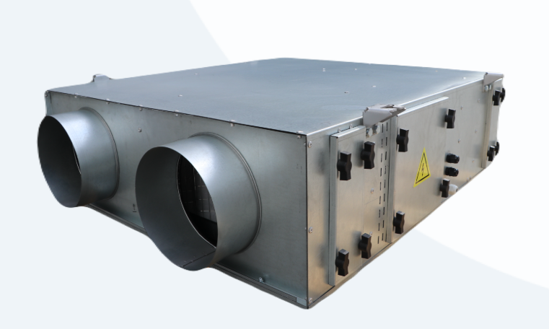
 |  |  |  |  |  |  |  |  |  |  |  |  | Курс
 |  |  |  |  |  |  |  |  |  |  |  |  | 12000
Меню
РЕКУПЕРАТОР КАНАЛЬНЫЙ ВЕНТИЛЯТОРНЫЙ (РКВ)

 |  |  |  |  |  |  |  |  |  | При 100% предоплаты
ТЕХНИЧЕСКИЕ ХАРАКТЕРИСТИКИ |  |  |  |  |  |  |  |  |  | Цена СУМ с НДС | Цена USD с НДС | Цена СУМ с НДС | Цена USD с НДС
МОДЕЛЬ |  | Производительность кондиционера по воздуху на притоке и вытяжке, м³/ч при 0 Па | Производительность кондиционера по воздуху на притоке и вытяжке, м³/ч при 100 Па | Общая потребляемая мощность, Ватт | Напряжение питания электродвигателя вентилятора, В | Рабочая частота тока, Гц | Общий вес изделия, кг | Секция вентилятора
 |  |  |  |  |  |  |  | Приточная часть | Вытяжная часть

РКВ | РКВ-038 | 380 | 250 | 160 | 220 | 50 | 38 | 70 Ватт, 2300 об/мин | 70 Ватт, 2300 об/мин | - | - | - | -
 | РКВ-060 | 600 | 400 | 250 | 220 | 50 | 43 | 100 Ватт, 2500 об/мин | 100 Ватт, 2500 об/мин | - | - | - | -
 | РКВ-075 | 750 | 500 | 350 | 220 | 50 | 44 | 150 Ватт, 2600 об/мин | 150 Ватт, 2600 об/мин | - | - | - | -
 | РКВ-110 | 1100 | 800 | 500 | 220 | 50 | 52* | 220 Ватт, 2500 об/мин | 220 Ватт, 2500 об/мин | - | - | - | -
 | РКВ-150 | 1500 | 900 | 600 | 220 | 50 | 62 | 270 Ватт, 2500 об/мин | 270 Ватт, 2500 об/мин | 11,841,766 | 987 | 13,845,636 | 1,154
РКВ 1 | РКВ1-160 | 1600 | 1200 | 450 | 220 | 50 | … | 200 Ватт, 1150 об/мин | 200 Ватт, 1150 об/мин | - | - | - | -
 | РКВ1-260 | 2600 | 2000 | 950 | 220 | 50 | 110 | 450 Ватт, 1150 об/мин | 450 Ватт, 1150 об/мин | 16,495,463 | 1,375 | 19,286,834 | 1,607
 | РКВ1-310 | 3100 | 2500 | 1150 | 220 | 50 | 134 | 550 Ватт, 1200 об/мин | 550 Ватт, 1200 об/мин | - | - | - | -
 | РКВ1-400 | 4000 | 3000 | 1550 | 220 | 50 | … | 750 Ватт, 900 об/мин | 750 Ватт, 900 об/мин | - | - | - | -

 | Утверждаю, Директор ООО «JIHOZVENT» Хамроев И.Ж.

КПР
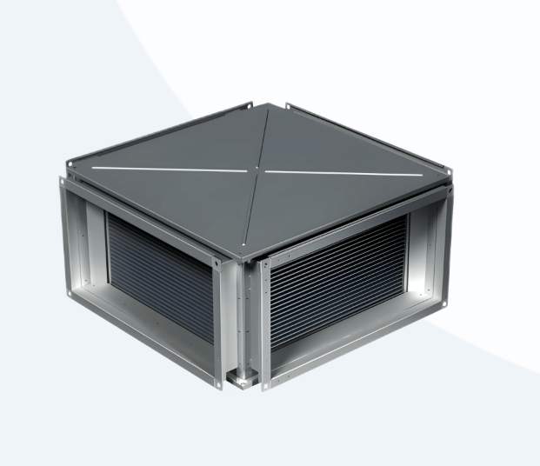
 |  |  |  |  |  |  |  |  |  |  | Курс
 |  |  |  |  |  |  |  |  |  |  | 12000

Меню
КАНАЛЬНЫЙ РЕКУПЕРАТОР КПР

 |  |  |  |  |  |  |  | При 100% предоплаты
 |  |  |  |  |  |  |  | Цена СУМ с НДС | Цена USD с НДС | Цена СУМ с НДС | Цена USD с НДС
Модель | Размеры, мм |  |  |  |  |  | Масса, кг
 | A | A1 | B | B1 | L | H

КПР 40-20 | 400 | 424 | 200 | 224 | 532 | 260 | 16.5 | 1,953,225 | 163 | 2,659,947 | 222 | КПР 40-20 — bazada yo'q
КПР 50-25 | 500 | 524 | 250 | 274 | 632 | 310 | 23.5 | - | - | - | -
КПР 50-30 | 500 | 524 | 300 | 324 | 632 | 360 | 25.5 | 2,708,955 | 226 | 3,689,118 | 307 | КПР 50-30 — bazada yo'q
КПР 60-30 | 600 | 624 | 300 | 324 | 732 | 360 | 32 | 3,114,536 | 260 | 4,241,447 | 353 | КПР 60-30 — bazada yo'q
КПР 60-35 | 600 | 624 | 350 | 374 | 732 | 410 | 33.5 | - | - | - | -
КПР 70-40 | 700 | 730 | 400 | 430 | 832 | 460 | 41.5 | - | - | - | -
КПР 80-50 | 800 | 830 | 500 | 530 | 932 | 560 | 54 | 4,461,149 | 372 | 6,075,297 | 506 | КПР 80-50 — bazada yo'q
КПР 90-50 | 900 | 930 | 500 | 530 | 1032 | 560 | 66.5 | - | - | - | -
КПР 100-50 | 1000 | 1030 | 500 | 530 | 1132 | 560 | 74 | - | - | - | -

Утверждаю, Директор ООО «JIHOZVENT» Хамроев И.Ж.

ДР
 |  |  |  |  |  |  |  | Курс
 |  |  |  |  |  |  |  | 12000

Меню
ДЕФЛЕКТОР РОТАЦИОННЫЙ ДР - Ц
 |  |  |  |  | При 100% предоплаты
ТЕХНИЧЕСКИЕ ХАРАКТЕРИСТИКИ |  |  |  |  | Цена СУМ с НДС | Цена USD с НДС | Цена СУМ с НДС | Цена USD с НДС
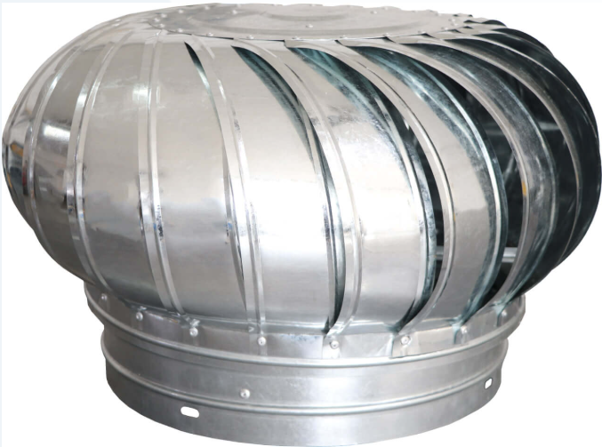
Модель | D, мм | d, мм | H, мм | Масса, кг

ДР100 | 250 | 100 | 280 | 2.3 | 522,185 | 44 | 666,983 | 56
ДР110 | 260 | 110 | 280 | 2.5 | 453,940 | 38 | 579,814 | 48
ДР120 | 270 | 120 | 280 | 2.5 | - | - | - | -
ДР150 | 300 | 150 | 300 | 2.8 | 553,443 | 46 | 706,909 | 59
ДР180 | 330 | 180 | 300 | 2.9 | 563,664 | 47 | 719,964 | 60
ДР200 | 400 | 200 | 300 | 3 | 644,190 | 54 | 822,819 | 69
ДР230 | 430 | 230 | 320 | 3.2 | - | - | - | -
ДР250 | 450 | 250 | 320 | 3.2 | 787,872 | 66 | 1,006,344 | 84
ДР300 | 500 | 300 | 350 | 3.5 | 782,424 | 65 | 999,384 | 83
ДР315 | 515 | 315 | 350 | 3.5 | 740,137 | 62 | 945,372 | 79
ДР350 | 550 | 350 | 350 | 3.8 | 764,928 | 64 | 977,037 | 81
ДР400 | 600 | 400 | 375 | 4 | 763,671 | 64 | 975,431 | 81
ДР450 | 650 | 450 | 420 | 6 | 862,899 | 72 | 1,102,174 | 92
ДР500 | 700 | 500 | 450 | 8 | 1,035,796 | 86 | 1,323,015 | 110
ДР550 | 750 | 550 | 530 | 10 | 1,094,864 | 91 | 1,398,461 | 117
ДР600 | 800 | 600 | 600 | 12 | 1,349,563 | 112 | 1,723,787 | 144
ДР630 | 830 | 630 | 610 | 14 | 1,228,425 | 102 | 1,569,058 | 131
ДР650 | 850 | 650 | 650 | 16 | - | - | - | -
ДР710 | 910 | 710 | 680 | 18 | 1,789,778 | 149 | 2,286,070 | 191
ДР750 | 950 | 750 | 700 | 20 | - | - | - | -
ДР800 | 1000 | 800 | 750 | 22 | 2,073,079 | 173 | 2,647,928 | 221
ДР900 | 1100 | 900 | 850 | 25 | - | - | - | -
ДР1000 | 1200 | 1000 | 880 | 28 | 2,646,967 | 221 | 3,380,951 | 282
ДР1100 | 1300 | 1100 | 950 | 32 | - | - | - | -
ДР1200 | 1400 | 1200 | 1000 | 34 | - | - | - | -

Утверждаю, Директор ООО «JIHOZVENT» Хамроев И.Ж.

ФЯК.
Меню
 |  |  |  |  |  |  |  |  |  | Курс
 |  |  |  |  |  |  |  |  |  | 12000
 | ТЕХНИЧЕСКИЕ ХАРАКТЕРИСТИКИ
 | Класс по ЕN 779 (EUROVENT4/9) | Средняя эффективность очистки,% |  | Сопротивление,Па
 |  |  |  | начальное | конечное
 | G3 (EU3) | 56 |  | 20-40 | 250
 | G4 (EU4) | 66 |  | 40-60 | 250
 | F5 (М5, EU5) | 75 |  | 50-80 | 250
 | F6 (М6, EU6) | 85 |  | 60-100 | 350
 | F7 (EU7) | 92 |  | 80-120 | 350
 | F8 (EU8) | 98 |  | 120-160 | 450
 | F9 (EU9) | 98 |  | 120-160 | 450

ФИЛЬТРЫ ФЯК. |  |  |  |  |  |  | При 100% предоплаты
L - длина карманов |  |  |  |  |  |  | Цена СУМ с НДС | Цена USD с НДС | Цена СУМ с НДС | Цена USD с НДС
Класс по ЕN 779 (EUROVENT4/9) | Размеры, мм |  |  | L,мм | Кол-во карманов | МОДЕЛЬ
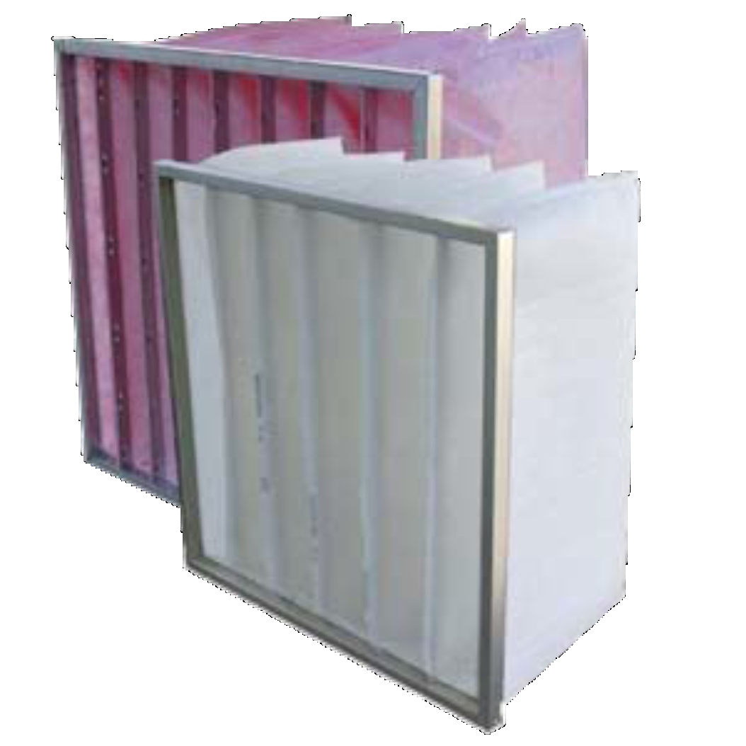
 | А | В | C

G4 (EU4) | 287 | 287 | 20 | 300.00 | 3 | 295-295-300-3 | 117,252 | 10 | 149,765 | 12 | ФЯК 287x287x300-3 — bazada bor, lekin narx filtr sinfiga (G4/F6/F7/F8/F9) bog'liq: backendda sinf o'lchovi yo'q
 | 305 | 305 | 20 | 300.00 | 3 | 295-295-300-3 | 117,252 | 10 | 149,765 | 12 | ФЯК 305x305x300-3 — bazada bor, lekin narx filtr sinfiga (G4/F6/F7/F8/F9) bog'liq: backendda sinf o'lchovi yo'q
 | 500 | 500 | 20 | 360.00 | 5 | 490-490-360-5 | 197,328 | 16 | 252,046 | 21 | ФЯК 500x500x360-5 — bazada bor, lekin narx filtr sinfiga (G4/F6/F7/F8/F9) bog'liq: backendda sinf o'lchovi yo'q
 | 592 | 287 | 20 | 300.00 | 3 | 592-287-300-5 | 172,250 | 14 | 220,013 | 18 | ФЯК 592x287x300-3 — bazada bor, lekin narx filtr sinfiga (G4/F6/F7/F8/F9) bog'liq: backendda sinf o'lchovi yo'q
 | 592 | 287 | 20 | 360.00 | 3 | 592-287-360-5 | 219,253 | 18 | 280,050 | 23 | ФЯК 592x287x360-3 — bazada bor, lekin narx filtr sinfiga (G4/F6/F7/F8/F9) bog'liq: backendda sinf o'lchovi yo'q
 | 592 | 490 | 20 | 300.00 | 5 | 592-490-330-6 | 249,993 | 21 | 319,314 | 27 | ФЯК 592x490x300-5 — bazada bor, lekin narx filtr sinfiga (G4/F6/F7/F8/F9) bog'liq: backendda sinf o'lchovi yo'q
 | 592 | 490 | 20 | 360.00 | 5 | 592-490-360-6 | 224,650 | 19 | 286,944 | 24 | ФЯК 592x490x360-5 — bazada bor, lekin narx filtr sinfiga (G4/F6/F7/F8/F9) bog'liq: backendda sinf o'lchovi yo'q
 | 592 | 592 | 20 | 300.00 | 6 | 592-592-300-6 | 263,851 | 22 | 337,015 | 28 | ФЯК 592x592x300-6 — bazada bor, lekin narx filtr sinfiga (G4/F6/F7/F8/F9) bog'liq: backendda sinf o'lchovi yo'q
 | 592 | 592 | 20 | 360.00 | 6 | 592-592-360-6 | 244,617 | 20 | 312,447 | 26 | ФЯК 592x592x360-6 — bazada bor, lekin narx filtr sinfiga (G4/F6/F7/F8/F9) bog'liq: backendda sinf o'lchovi yo'q
 | 592 | 592 | 20 | 500.00 | 6 | 592-592-500-6 | 303,258 | 25 | 387,349 | 32 | ФЯК 592x592x500-6 — bazada bor, lekin narx filtr sinfiga (G4/F6/F7/F8/F9) bog'liq: backendda sinf o'lchovi yo'q
 | 610 | 610 | 20 | 300.00 | 6 | 592-592-300-6 | 263,851 | 22 | 337,015 | 28 | ФЯК 610x610x300-6 — bazada bor, lekin narx filtr sinfiga (G4/F6/F7/F8/F9) bog'liq: backendda sinf o'lchovi yo'q
 | 610 | 610 | 20 | 360.00 | 6 | 600-600-350-20 | 270,751 | 23 | 345,828 | 29 | ФЯК 610x610x360-6 — bazada bor, lekin narx filtr sinfiga (G4/F6/F7/F8/F9) bog'liq: backendda sinf o'lchovi yo'q
 | 610 | 610 | 20 | 500.00 | 6 | 592-592-500-6 | 303,258 | 25 | 387,349 | 32 | ФЯК 610x610x500-6 — bazada bor, lekin narx filtr sinfiga (G4/F6/F7/F8/F9) bog'liq: backendda sinf o'lchovi yo'q
 | 892 | 490 | 20 | 360.00 | 5 | 890-490-360-5 | 238,589 | 20 | 304,748 | 25 | ФЯК 892x490x360-5 — bazada bor, lekin narx filtr sinfiga (G4/F6/F7/F8/F9) bog'liq: backendda sinf o'lchovi yo'q
 | 892 | 592 | 20 | 300.00 | 6 | 892-592-300-9 | 350,872 | 29 | 448,166 | 37 | ФЯК 892x592x300-6 — bazada bor, lekin narx filtr sinfiga (G4/F6/F7/F8/F9) bog'liq: backendda sinf o'lchovi yo'q
F6 (М6, EU6) | 287 | 287 | 20 | 300.00 | 3 | 287-287-300-3 | 134,482 | 11 | 171,773 | 14 | ФЯК 287x287x300-3 — bazada bor, lekin narx filtr sinfiga (G4/F6/F7/F8/F9) bog'liq: backendda sinf o'lchovi yo'q
 | 490 | 287 | 20 | 360.00 | 5 | 497-297-400-5 | 197,006 | 16 | 251,634 | 21 | ФЯК 490x287x360-5 — bazada bor, lekin narx filtr sinfiga (G4/F6/F7/F8/F9) bog'liq: backendda sinf o'lchovi yo'q
 | 592 | 287 | 20 | 300.00 | 3 | 592-287-300-3 | 148,964 | 12 | 190,271 | 16 | ФЯК 592x287x300-3 — bazada bor, lekin narx filtr sinfiga (G4/F6/F7/F8/F9) bog'liq: backendda sinf o'lchovi yo'q
 | 592 | 287 | 20 | 500.00 | 3 | 592-287-520-10 | 299,789 | 25 | 382,918 | 32 | ФЯК 592x287x500-3 — bazada bor, lekin narx filtr sinfiga (G4/F6/F7/F8/F9) bog'liq: backendda sinf o'lchovi yo'q
 | 592 | 490 | 20 | 360.00 | 5 | 592-490-381-8 | 259,216 | 22 | 331,094 | 28 | ФЯК 592x490x360-5 — bazada bor, lekin narx filtr sinfiga (G4/F6/F7/F8/F9) bog'liq: backendda sinf o'lchovi yo'q
 | 592 | 490 | 20 | 500.00 | 5 | 592-490-500-5 | 272,058 | 23 | 347,498 | 29 | ФЯК 592x490x500-5 — bazada bor, lekin narx filtr sinfiga (G4/F6/F7/F8/F9) bog'liq: backendda sinf o'lchovi yo'q
 | 592 | 592 | 20 | 300.00 | 6 | 592-592-300-6 | 279,204 | 23 | 356,625 | 30 | ФЯК 592x592x300-6 — bazada bor, lekin narx filtr sinfiga (G4/F6/F7/F8/F9) bog'liq: backendda sinf o'lchovi yo'q
 | 592 | 592 | 20 | 360.00 | 6 | 592-592-360-6 | 288,648 | 24 | 368,688 | 31 | ФЯК 592x592x360-6 — bazada bor, lekin narx filtr sinfiga (G4/F6/F7/F8/F9) bog'liq: backendda sinf o'lchovi yo'q
 | 592 | 592 | 20 | 500.00 | 6 | 592-592-500-6 | 310,684 | 26 | 396,835 | 33 | ФЯК 592x592x500-6 — bazada bor, lekin narx filtr sinfiga (G4/F6/F7/F8/F9) bog'liq: backendda sinf o'lchovi yo'q
 | 610 | 305 | 20 | 360.00 | 3 | 610-305-360-3 | 194,777 | 16 | 248,788 | 21 | ФЯК 610x305x360-3 — bazada bor, lekin narx filtr sinfiga (G4/F6/F7/F8/F9) bog'liq: backendda sinf o'lchovi yo'q
 | 610 | 610 | 20 | 360.00 | 6 | 600-600-360-4 | 222,871 | 19 | 284,672 | 24 | ФЯК 610x610x360-6 — bazada bor, lekin narx filtr sinfiga (G4/F6/F7/F8/F9) bog'liq: backendda sinf o'lchovi yo'q
 | 892 | 490 | 20 | 300.00 | 5 | 892-490-300-5 | 605,295 | 50 | 773,139 | 64 | ФЯК 892x490x300-5 — bazada bor, lekin narx filtr sinfiga (G4/F6/F7/F8/F9) bog'liq: backendda sinf o'lchovi yo'q
F7 (EU7) | 287 | 287 | 20 | 300.00 | 3 | 285-285-300-3 | 134,685 | 11 | 172,032 | 14 | ФЯК 287x287x300-3 — bazada bor, lekin narx filtr sinfiga (G4/F6/F7/F8/F9) bog'liq: backendda sinf o'lchovi yo'q
 | 287 | 287 | 20 | 500.00 | 3 | 287-287-535-3 | 140,422 | 12 | 179,360 | 15 | ФЯК 287x287x500-3 — bazada bor, lekin narx filtr sinfiga (G4/F6/F7/F8/F9) bog'liq: backendda sinf o'lchovi yo'q
 | 305 | 305 | 20 | 300.00 | 3 | 305-305-300-3 | 157,330 | 13 | 200,956 | 17 | ФЯК 305x305x300-3 — bazada bor, lekin narx filtr sinfiga (G4/F6/F7/F8/F9) bog'liq: backendda sinf o'lchovi yo'q
 | 305 | 305 | 20 | 360.00 | 3 | 300-300-360 | 145,844 | 12 | 186,285 | 16 | ФЯК 305x305x360-3 — bazada bor, lekin narx filtr sinfiga (G4/F6/F7/F8/F9) bog'liq: backendda sinf o'lchovi yo'q
 | 490 | 287 | 20 | 500.00 | 5 | 490-290-500-8 | 247,470 | 21 | 316,092 | 26 | ФЯК 490x287x500-5 — bazada bor, lekin narx filtr sinfiga (G4/F6/F7/F8/F9) bog'liq: backendda sinf o'lchovi yo'q
 | 500 | 500 | 20 | 300.00 | 5 | 490-490-300 | 237,229 | 20 | 303,011 | 25 | ФЯК 500x500x300-5 — bazada bor, lekin narx filtr sinfiga (G4/F6/F7/F8/F9) bog'liq: backendda sinf o'lchovi yo'q
 | 500 | 500 | 20 | 360.00 | 5 | 490-490-360-5 | 242,125 | 20 | 309,265 | 26 | ФЯК 500x500x360-5 — bazada bor, lekin narx filtr sinfiga (G4/F6/F7/F8/F9) bog'liq: backendda sinf o'lchovi yo'q
 | 592 | 287 | 20 | 300.00 | 3 | 590-285-300-6 | 214,929 | 18 | 274,528 | 23 | ФЯК 592x287x300-3 — bazada bor, lekin narx filtr sinfiga (G4/F6/F7/F8/F9) bog'liq: backendda sinf o'lchovi yo'q
 | 592 | 287 | 20 | 360.00 | 3 | 590-290-350-3 | 191,489 | 16 | 244,588 | 20 | ФЯК 592x287x360-3 — bazada bor, lekin narx filtr sinfiga (G4/F6/F7/F8/F9) bog'liq: backendda sinf o'lchovi yo'q
 | 592 | 490 | 20 | 300.00 | 5 | 590-495-280-4 | 193,434 | 16 | 247,071 | 21 | ФЯК 592x490x300-5 — bazada bor, lekin narx filtr sinfiga (G4/F6/F7/F8/F9) bog'liq: backendda sinf o'lchovi yo'q
 | 592 | 490 | 20 | 500.00 | 5 | 590-490-560-6 | 304,970 | 25 | 389,536 | 32 | ФЯК 592x490x500-5 — bazada bor, lekin narx filtr sinfiga (G4/F6/F7/F8/F9) bog'liq: backendda sinf o'lchovi yo'q
 | 592 | 592 | 20 | 300.00 | 6 | 592-592-300-6 | 268,982 | 22 | 343,568 | 29 | ФЯК 592x592x300-6 — bazada bor, lekin narx filtr sinfiga (G4/F6/F7/F8/F9) bog'liq: backendda sinf o'lchovi yo'q
 | 592 | 592 | 20 | 360.00 | 6 | 592-592-360-6 | 287,126 | 24 | 366,744 | 31 | ФЯК 592x592x360-6 — bazada bor, lekin narx filtr sinfiga (G4/F6/F7/F8/F9) bog'liq: backendda sinf o'lchovi yo'q
 | 592 | 592 | 20 | 500.00 | 6 | 592-592-500-6 | 308,642 | 26 | 394,226 | 33 | ФЯК 592x592x500-6 — bazada bor, lekin narx filtr sinfiga (G4/F6/F7/F8/F9) bog'liq: backendda sinf o'lchovi yo'q
 | 610 | 305 | 20 | 360.00 | 3 | 598-298-360-6 | 220,938 | 18 | 282,203 | 24 | ФЯК 610x305x360-3 — bazada bor, lekin narx filtr sinfiga (G4/F6/F7/F8/F9) bog'liq: backendda sinf o'lchovi yo'q
 | 610 | 610 | 20 | 300.00 | 6 | 610-610-300-6 | 280,855 | 23 | 358,734 | 30 | ФЯК 610x610x300-6 — bazada bor, lekin narx filtr sinfiga (G4/F6/F7/F8/F9) bog'liq: backendda sinf o'lchovi yo'q
 | 610 | 610 | 20 | 360.00 | 6 | 600-600-360-6 | 288,349 | 24 | 368,305 | 31 | ФЯК 610x610x360-6 — bazada bor, lekin narx filtr sinfiga (G4/F6/F7/F8/F9) bog'liq: backendda sinf o'lchovi yo'q
 | 892 | 490 | 20 | 360.00 | 5 | 892-490-360-5 | 260,956 | 22 | 333,317 | 28 | ФЯК 892x490x360-5 — bazada bor, lekin narx filtr sinfiga (G4/F6/F7/F8/F9) bog'liq: backendda sinf o'lchovi yo'q
 | 892 | 592 | 20 | 360.00 | 6 | 892-592-360-6 | 314,384 | 26 | 401,560 | 33 | ФЯК 892x592x360-6 — bazada bor, lekin narx filtr sinfiga (G4/F6/F7/F8/F9) bog'liq: backendda sinf o'lchovi yo'q
 | 287 | 287 | 20 | 500.00 | 3 | 287-287-600-3 | 174,422 | 15 | 222,788 | 19 | ФЯК 287x287x500-3 — bazada bor, lekin narx filtr sinfiga (G4/F6/F7/F8/F9) bog'liq: backendda sinf o'lchovi yo'q
 | 305 | 305 | 20 | 360.00 | 3 | 300-300-360-3 | 133,351 | 11 | 170,329 | 14 | ФЯК 305x305x360-3 — bazada bor, lekin narx filtr sinfiga (G4/F6/F7/F8/F9) bog'liq: backendda sinf o'lchovi yo'q
 | 500 | 500 | 20 | 360.00 | 5 | 490-490-380-5 | 228,185 | 19 | 291,459 | 24 | ФЯК 500x500x360-5 — bazada bor, lekin narx filtr sinfiga (G4/F6/F7/F8/F9) bog'liq: backendda sinf o'lchovi yo'q
 | 592 | 287 | 20 | 500.00 | 3 | 592-287-534-8 | 242,142 | 20 | 309,287 | 26 | ФЯК 592x287x500-3 — bazada bor, lekin narx filtr sinfiga (G4/F6/F7/F8/F9) bog'liq: backendda sinf o'lchovi yo'q
 | 592 | 592 | 20 | 300.00 | 6 | 592-592-300-6 | 295,862 | 25 | 377,902 | 31 | ФЯК 592x592x300-6 — bazada bor, lekin narx filtr sinfiga (G4/F6/F7/F8/F9) bog'liq: backendda sinf o'lchovi yo'q
 | 592 | 592 | 20 | 360.00 | 6 | 592-592-360-6 | 228,925 | 19 | 292,405 | 24 | ФЯК 592x592x360-6 — bazada bor, lekin narx filtr sinfiga (G4/F6/F7/F8/F9) bog'liq: backendda sinf o'lchovi yo'q
 | 592 | 592 | 20 | 500.00 | 6 | 592-592-534-8 | 365,743 | 30 | 467,161 | 39 | ФЯК 592x592x500-6 — bazada bor, lekin narx filtr sinfiga (G4/F6/F7/F8/F9) bog'liq: backendda sinf o'lchovi yo'q
 | 610 | 305 | 20 | 300.00 | 3 | 600-300-300 | 194,585 | 16 | 248,542 | 21 | ФЯК 610x305x300-3 — bazada bor, lekin narx filtr sinfiga (G4/F6/F7/F8/F9) bog'liq: backendda sinf o'lchovi yo'q
 | 490 | 287 | 20 | 360.00 | 5 | 500-300-360-5 | 194,835 | 16 | 248,862 | 21 | ФЯК 490x287x360-5 — bazada bor, lekin narx filtr sinfiga (G4/F6/F7/F8/F9) bog'liq: backendda sinf o'lchovi yo'q
 | 592 | 287 | 20 | 300.00 | 3 | 592-290-300-4 | 169,469 | 14 | 216,462 | 18 | ФЯК 592x287x300-3 — bazada bor, lekin narx filtr sinfiga (G4/F6/F7/F8/F9) bog'liq: backendda sinf o'lchovi yo'q
 | 592 | 287 | 20 | 500.00 | 3 | 592-287-520-10 | 314,467 | 26 | 401,666 | 33 | ФЯК 592x287x500-3 — bazada bor, lekin narx filtr sinfiga (G4/F6/F7/F8/F9) bog'liq: backendda sinf o'lchovi yo'q
 | 592 | 592 | 20 | 300.00 | 6 | 592-592-300-6 | 307,154 | 26 | 392,326 | 33 | ФЯК 592x592x300-6 — bazada bor, lekin narx filtr sinfiga (G4/F6/F7/F8/F9) bog'liq: backendda sinf o'lchovi yo'q
 | 592 | 592 | 20 | 360.00 | 6 | 592-592-360-6 | 301,318 | 25 | 384,871 | 32 | ФЯК 592x592x360-6 — bazada bor, lekin narx filtr sinfiga (G4/F6/F7/F8/F9) bog'liq: backendda sinf o'lchovi yo'q
 | 592 | 592 | 20 | 500.00 | 6 | 592-592-520-10 | 447,851 | 37 | 572,037 | 48 | ФЯК 592x592x500-6 — bazada bor, lekin narx filtr sinfiga (G4/F6/F7/F8/F9) bog'liq: backendda sinf o'lchovi yo'q
 | 610 | 610 | 20 | 360.00 | 6 | 600-600-350 | 290,772 | 24 | 371,401 | 31 | ФЯК 610x610x360-6 — bazada bor, lekin narx filtr sinfiga (G4/F6/F7/F8/F9) bog'liq: backendda sinf o'lchovi yo'q
 | 892 | 490 | 20 | 360.00 | 5 | 890-490-360-5 | 264,135 | 22 | 337,377 | 28 | ФЯК 892x490x360-5 — bazada bor, lekin narx filtr sinfiga (G4/F6/F7/F8/F9) bog'liq: backendda sinf o'lchovi yo'q
 | 892 | 490 | 20 | 500.00 | 5 | 890-490-600-5 | 301,795 | 25 | 385,481 | 32 | ФЯК 892x490x500-5 — bazada bor, lekin narx filtr sinfiga (G4/F6/F7/F8/F9) bog'liq: backendda sinf o'lchovi yo'q
 | 892 | 592 | 20 | 500.00 | 6 | 892-592-600-5 | 259,678 | 22 | 331,685 | 28 | ФЯК 892x592x500-6 — bazada bor, lekin narx filtr sinfiga (G4/F6/F7/F8/F9) bog'liq: backendda sinf o'lchovi yo'q

 | Утверждаю, Директор ООО «JIHOZVENT» Хамроев И.Ж.

ФЯГ.
Меню
 |  |  |  |  |  |  |  | Курс
 |  |  |  |  |  |  |  | 12000

 |  | ФИЛЬТРЫ ФЯГ.

 | ТЕХНИЧЕСКИЕ ХАРАКТЕРИСТИКИ
 | Класс по ЕN 779 (EUROVENT4/9) | Средняя эффективность очистки,% |  | Сопротивление,Па
 |  |  |  | начальное |  | конечное
 |  |  |  | Глубина L, мм.
 |  |  |  | 45 | 100
 | G3 (EU3) | 55 |  | 40-70 | 30-55 | 200
 | G4 (EU4) | 65 |  | 50-80 | 40-60 | 250

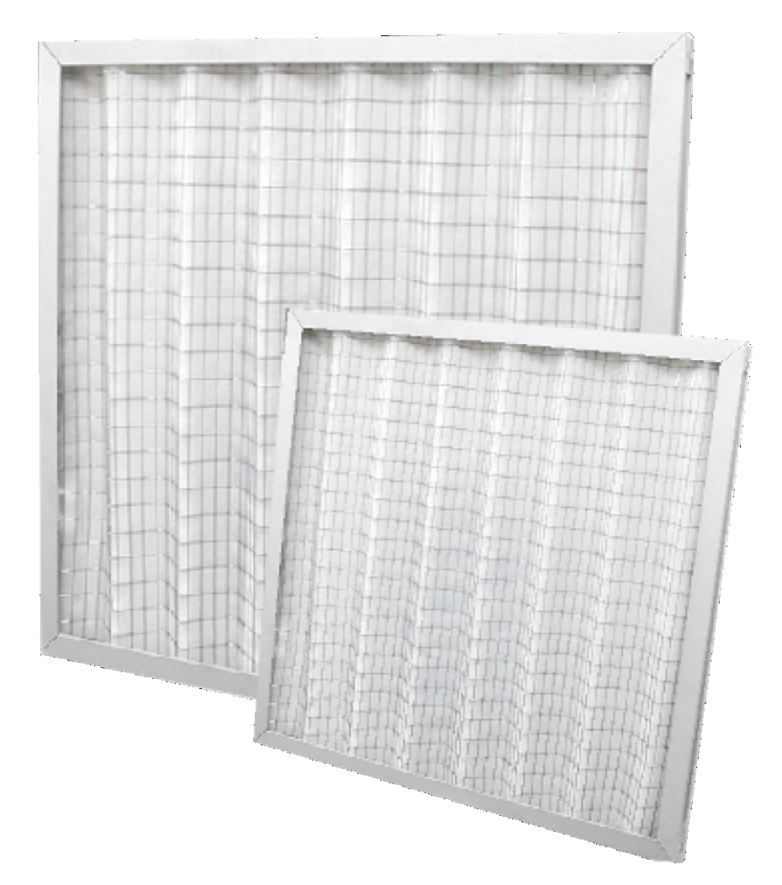
 |  |  |  |  | При 100% предоплаты
 | ФИЛЬТРЫ ФЯГ. |  |  |  | Цена СУМ с НДС | Цена USD с НДС | Цена СУМ с НДС | Цена USD с НДС
 | Размеры, мм |  |  | Цена (по доллару)
 | А | В | L

G3 (EU3) | 287 | 287 | 45 |  | - | - | - | -
 |  |  | 100 |  | - | - | - | -
G4 (EU4) | 287 | 287 | 45 | 287-287-45 | 93,309 | 8 | 119,183 | 10
 |  |  | 100 |  | - | - | - | -
G3 (EU3) | 305 | 305 | 45 |  | - | - | - | -
 |  |  | 100 |  | - | - | - | -
G4 (EU4) | 305 | 305 | 45 | 305-305-45 | 93,848 | 8 | 119,871 | 10
 |  |  | 100 |  | - | - | - | -
G3 (EU3) | 490 | 287 | 45 |  | - | - | - | -
 |  |  | 100 |  | - | - | - | -
G4 (EU4) | 490 | 287 | 45 | 500-300-45 | 116,105 | 10 | 148,300 | 12
 |  |  | 100 |  | - | - | - | -
G3 (EU3) | 500 | 500 | 45 |  | - | - | - | -
 |  |  | 100 |  | - | - | - | -
G4 (EU4) | 500 | 500 | 45 | 500-500-45 | 143,983 | 12 | 183,908 | 15
 |  |  | 100 | 500-500-95 | 187,634 | 16 | 239,664 | 20
G3 (EU3) | 592 | 287 | 45 |  | - | - | - | -
 |  |  | 100 |  | - | - | - | -
G4 (EU4) | 592 | 287 | 45 | 592-287-45 | 120,939 | 10 | 154,475 | 13
 |  |  | 100 |  | - | - | - | -
G3 (EU3) | 592 | 490 | 45 |  | - | - | - | -
 |  |  | 100 |  | - | - | - | -
G4 (EU4) | 592 | 490 | 45 | 592-492-45 | 154,987 | 13 | 197,964 | 16
 |  |  | 100 | 592-498-98 | 166,299 | 14 | 212,412 | 18
G3 (EU3) | 592 | 592 | 45 | 592-592-48 | 182,975 | 15 | 233,712 | 19
 |  |  | 100 |  | - | - | - | -
G4 (EU4) | 592 | 592 | 45 | 592-592-45 | 175,649 | 15 | 224,355 | 19
 |  |  | 100 | 592-592-100 | 204,546 | 17 | 261,265 | 22
G3 (EU3) | 610 | 305 | 45 |  | - | - | - | -
 |  |  | 100 |  | - | - | - | -
G4 (EU4) | 610 | 305 | 45 | 600-300-45 | 124,219 | 10 | 158,665 | 13
 |  |  | 100 |  | - | - | - | -
G3 (EU3) | 610 | 610 | 45 |  | - | - | - | -
 |  |  | 100 |  | - | - | - | -
G4 (EU4) | 610 | 610 | 45 | 600-600-45 | 174,474 | 15 | 222,855 | 19
 |  |  | 100 | 610-610-100 | 208,181 | 17 | 265,908 | 22
G3 (EU3) | 892 | 287 | 45 |  | - | - | - | -
 |  |  | 100 |  | - | - | - | -
G4 (EU4) | 892 | 287 | 45 | 892-287-45 | 153,707 | 13 | 196,329 | 16
 |  |  | 100 |  | - | - | - | -
G3 (EU3) | 892 | 490 | 45 |  | - | - | - | -
 |  |  | 100 |  | - | - | - | -
G4 (EU4) | 892 | 490 | 45 | 890-490-45 | 190,063 | 16 | 242,767 | 20
 |  |  | 100 | 892-490-100 | 228,908 | 19 | 292,383 | 24
G3 (EU3) | 892 | 592 | 45 |  | - | - | - | -
 |  |  | 100 |  | - | - | - | -
G4 (EU4) | 892 | 592 | 45 | 892-592-45 | 218,996 | 18 | 279,722 | 23
 |  |  | 100 |  | - | - | - | -

 | Утверждаю, Директор ООО «JIHOZVENT» Хамроев И.Ж.

ПВН
 |  |  |  |  |  |  |  |  |  | Курс
 |  |  |  |  |  |  |  |  |  | 12000

Меню
 | НАГРЕВАТЕЛЬ ВОДЯНОЙ ПВН

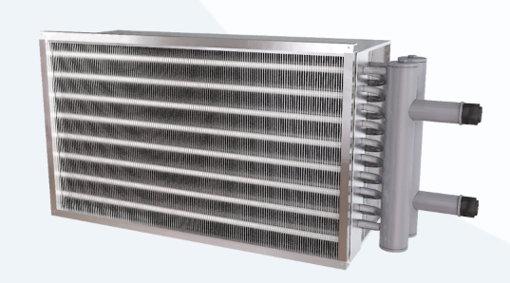
 |  |  |  |  |  |  | При 100% предоплаты
 | ТЕХНИЧЕСКИЕ ХАРАКТЕРИСТИКИ |  |  |  |  |  | Цена СУМ с НДС | Цена USD с НДС | Цена СУМ с НДС | Цена USD с НДС
# | Модель | Расход воздуха, | Теплопроизво- | Расход воды, | Гидравлическое | Температура воздуха
 |  | м³/час | дительность, кВт | м³/час | сопротивление, кПа | на выходе, °С

1 | ПВН 400-200/2 | 400 | 6.5 | 0.23 | 0.71 | 25 | 1,047,189 | 87 | 1,274,528 | 106
 |  | 1000 | 16.2 | 0.58 | 1.86 | 25
2 | ПВН 500-250/2 | 600 | 9.7 | 0.35 | 0.82 | 25 | 1,342,925 | 112 | 1,634,466 | 136
 |  | 1600 | 26.1 | 0.93 | 2.89 | 25
3 | ПВН 500-300/2 | 800 | 13.1 | 0.47 | 0.79 | 25 | 1,530,542 | 128 | 1,862,813 | 155
 |  | 1900 | 30.9 | 1.11 | 2.99 | 25
4 | ПВН 600-300/2 | 1000 | 16.2 | 0.58 | 1.29 | 25 | 1,747,181 | 146 | 2,126,483 | 177
 |  | 2300 | 37.4 | 1.34 | 4.88 | 25
5 | ПВН 600-350/2 | 1200 | 19.5 | 0.7 | 1.68 | 25 | 1,939,600 | 162 | 2,360,676 | 197
 |  | 2700 | 43.9 | 1.57 | 5.73 | 25
6 | ПВН 700-400/2 | 2000 | 32.5 | 1.16 | 3.27 | 25 | 2,288,551 | 191 | 2,785,382 | 232
 |  | 3600 | 58.5 | 2.09 | 7.62 | 25
7 | ПВН 800-500/2 | 2500 | 40.6 | 1.45 | 3.18 | 25 | 3,221,486 | 268 | 3,920,851 | 327
 |  | 5100 | 82.9 | 2.97 | 11.96 | 25
8 | ПВН 900-500/2 | 2800 | 45.5 | 1.63 | 4 | 25 | 3,473,585 | 289 | 4,227,680 | 352
 |  | 5700 | 92.6 | 3.32 | 16.81 | 25
9 | ПВН 1000-500/2 | 3200 | 52.1 | 1.86 | 2.79 | 25 | 3,721,150 | 310 | 4,528,989 | 377
 |  | 6300 | 102.4 | 3.66 | 10.06 | 25

 | Утверждаю, Директор ООО «JIHOZVENT» Хамроев И.Ж.

ПВФ
 |  |  |  |  |  |  |  |  | Курс
 |  |  |  |  |  |  |  |  | 12,000

Меню
 | КАНАЛЬНЫЙ ОХЛАДИТЕЛЬ ФРЕОНОВЫЙ ПВФ

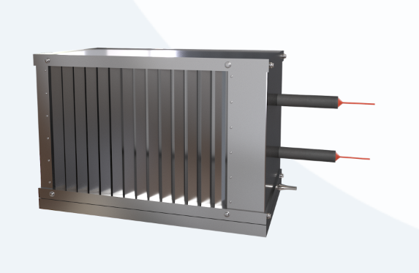
 |  |  |  |  |  | При 100% предоплаты
# | ТЕХНИЧЕСКИЕ ХАРАКТЕРИСТИКИ |  |  |  |  | Цена СУМ с НДС | Цена USD с НДС | Цена СУМ с НДС | Цена USD с НДС
 | Типоразмер | Расход воздуха, м3/час | Холодопроизводительность, кВт | Температура воздуха на выходе, °С | Заправочный объём, л

1 | ПВФ 40-20 | 400 | 2.7 | 17 | 1 | 3,475,871 | 290 | 4,230,462 | 353
 |  | 1000 | 5.6 | 19
2 | ПВФ 50-25 | 600 | 4 | 17 | 1.4 | 4,207,687 | 351 | 5,121,151 | 427
 |  | 1600 | 9 | 19
3 | ПВФ 50-30 | 800 | 5.3 | 17 | 1.8 | 4,690,222 | 391 | 5,708,441 | 476
 |  | 1900 | 10.6 | 19
4 | ПВФ 60-30 | 1000 | 6.7 | 17 | 2 | 5,154,932 | 430 | 6,274,037 | 523
 |  | 2300 | 12.9 | 19
5 | ПВФ 60-35 | 1200 | 8 | 17 | 2.3 | 5,733,249 | 478 | 6,977,903 | 581
 |  | 2700 | 15.1 | 19
6 | ПВФ 70-40 | 2000 | 13.3 | 17 | 3 | 6,955,127 | 580 | 8,465,043 | 705
 |  | 3600 | 20.2 | 19
7 | ПВФ 80-50 | 2500 | 16.7 | 17 | 4.4 | 8,926,337 | 744 | 10,864,191 | 905
 |  | 5100 | 28.5 | 19
8 | ПВФ 90-50 | 2800 | 18.6 | 17 | 4.8 | 9,669,570 | 806 | 11,768,776 | 981
 |  | 5700 | 32 | 19
9 | ПВФ 100-50 | 3200 | 21.2 | 17 | 5.3 | 10,413,142 | 868 | 12,673,773 | 1,056
 |  | 6300 | 35.5 | 19

 | Утверждаю, Директор ООО «JIHOZVENT» Хамроев И.Ж.

АВКв
Меню
 |  |  |  |  |  |  |  |  | Курс
 |  |  |  |  |  |  |  |  | 12000

 | Алюминиевый воздушный клапан АВКв. с ручным управлением |  |  |  |  | При 100% предоплаты
ТЕХНИЧЕСКИЕ ХАРАКТЕРИСТИКИ |  |  |  |  | Масса, кг (не более) | Цена СУМ с НДС | Цена USD с НДС | Цена СУМ с НДС | Цена USD с НДС
# | Обозначение | Размеры, мм
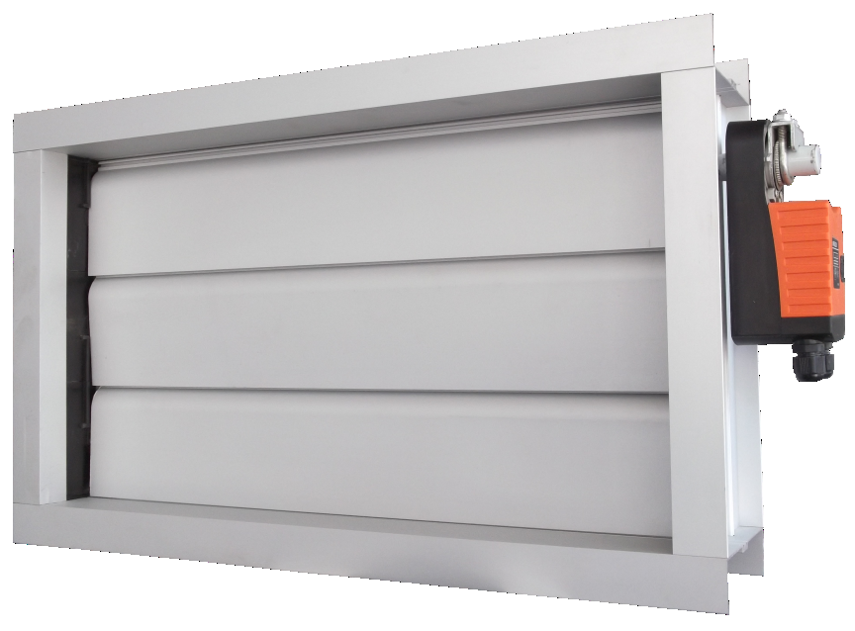
 |  | AxB | A1 | B1

1 | АВКв | 200х210 | 270 | 280 | 2.9 | 453,474 | 38 | 551,921 | 46
2 |  | 300х210 | 370 |  | 3.3 | 485,936 | 40 | 591,429 | 49
3 |  | 400х210 | 470 |  | 3.6 | 521,770 | 43 | 635,043 | 53
4 |  | 300х310 | 370 | 380 | 3.7 | 569,373 | 47 | 692,980 | 58
5 |  | 400х310 | 470 |  | 4.1 | 620,378 | 52 | 755,058 | 63
6 |  | 500х310 | 570 |  | 4.5 | 674,069 | 56 | 820,405 | 68
7 |  | 400х410 | 470 | 480 | 4.6 | 713,363 | 59 | 868,229 | 72
8 |  | 500х410 | 570 |  | 5.1 | 773,943 | 64 | 941,962 | 78
9 |  | 600х410 | 670 |  | 5.6 | 834,320 | 70 | 1,015,446 | 85
10 |  | 500х510 | 570 | 580 | 5.7 | 876,328 | 73 | 1,066,573 | 89
11 |  | 600х510 | 670 |  | 6.3 | 948,381 | 79 | 1,154,269 | 96
12 |  | 700х510 | 770 |  | 6.8 | 1,018,334 | 85 | 1,239,408 | 103
13 |  | 600х610 | 670 | 680 | 6.9 | 1,060,137 | 88 | 1,290,286 | 108
14 |  | 700х610 | 770 |  | 7.5 | 1,139,378 | 95 | 1,386,730 | 116
15 |  | 800х610 | 870 |  | 8.1 | 1,219,951 | 102 | 1,484,795 | 124
16 |  | 700х710 | 770 | 780 | 8.2 | 1,253,906 | 104 | 1,526,122 | 127
17 |  | 800х710 | 870 |  | 8.9 | 1,349,091 | 112 | 1,641,971 | 137
18 |  | 900х710 | 970 |  | 10 | 1,437,732 | 120 | 1,749,855 | 146
19 |  | 800х810 | 870 | 880 | 10.1 | 1,479,794 | 123 | 1,801,048 | 150
20 |  | 900х810 | 970 |  | 10.9 | 1,577,723 | 131 | 1,920,237 | 160
21 |  | 1000х810 | 1070 |  | 11.9 | 1,674,106 | 140 | 2,037,544 | 170
22 |  | 900х910 | 970 | 980 | 12 | 1,718,068 | 143 | 2,091,050 | 174
23 |  | 1000х910 | 1070 |  | 12.9 | 1,818,974 | 152 | 2,213,863 | 184
24 |  | 1000х1010 | 1070 | 1080 | 13.9 | 2,022,183 | 169 | 2,461,187 | 205

 | Алюминиевый воздушный клапан АВКв. с электроприводом и с 2-SPDT вспомогательным переключателем |  |  |  |  | При 100% предоплаты
ТЕХНИЧЕСКИЕ ХАРАКТЕРИСТИКИ |  |  |  |  | Масса, кг (не более) | Цена СУМ с НДС | Цена USD с НДС | Цена СУМ с НДС | Цена USD с НДС
# | Обозначение | Размеры, мм
 |  | AxB | A1 | B1
25 | АВКв ЭЛ | 200х210 | 270 | 280 | 2.9 | 1,280,061 | 107 | 1,557,955 | 130
26 |  | 300х210 | 370 |  | 3.3 | 1,321,749 | 110 | 1,608,693 | 134
27 |  | 400х210 | 470 |  | 3.6 | 1,363,262 | 114 | 1,659,218 | 138
28 |  | 300х310 | 370 | 380 | 3.7 | 1,406,000 | 117 | 1,711,235 | 143
29 |  | 400х310 | 470 |  | 4.1 | 1,457,006 | 121 | 1,773,313 | 148
30 |  | 500х310 | 570 |  | 4.5 | 1,512,302 | 126 | 1,840,614 | 153
31 |  | 400х410 | 470 | 480 | 4.6 | 1,551,618 | 129 | 1,888,466 | 157
32 |  | 500х410 | 570 |  | 5.1 | 1,611,588 | 134 | 1,961,455 | 163
33 |  | 600х410 | 670 |  | 5.6 | 1,671,966 | 139 | 2,034,939 | 170
34 |  | 500х510 | 570 | 580 | 5.7 | 1,714,990 | 143 | 2,087,305 | 174
35 |  | 600х510 | 670 |  | 6.3 | 1,819,145 | 152 | 2,214,071 | 185
36 |  | 700х510 | 770 |  | 6.8 | 1,856,997 | 155 | 2,260,140 | 188
37 |  | 600х610 | 670 | 680 | 6.9 | 1,899,817 | 158 | 2,312,256 | 193
38 |  | 700х610 | 770 |  | 7.5 | 1,979,058 | 165 | 2,408,700 | 201
39 |  | 800х610 | 870 |  | 8.1 | 2,058,207 | 172 | 2,505,031 | 209
40 |  | 700х710 | 770 | 780 | 8.2 | 2,101,148 | 175 | 2,557,295 | 213
41 |  | 800х710 | 870 |  | 8.9 | 2,189,789 | 182 | 2,665,180 | 222
42 |  | 900х710 | 970 |  | 10 | 2,226,329 | 186 | 2,709,651 | 226
43 |  | 800х810 | 870 | 880 | 10.1 | 2,321,509 | 193 | 2,825,495 | 235
44 |  | 900х810 | 970 |  | 10.9 | 2,449,180 | 204 | 2,980,882 | 248
45 |  | 1000х810 | 1070 |  | 11.9 | 2,547,342 | 212 | 3,100,354 | 258
46 |  | 900х910 | 970 | 980 | 12 | 2,590,542 | 216 | 3,152,934 | 263
47 |  | 1000х910 | 1070 |  | 12.9 | 2,697,993 | 225 | 3,283,711 | 274
48 |  | 1000х1010 | 1070 | 1080 | 13.9 | 2,848,319 | 237 | 3,466,672 | 289

Утверждаю, Директор ООО «JIHOZVENT» Хамроев И.Ж.

КПУ НО
Меню
 |  |  |  |  |  |  |  | Курс
 |  |  |  |  |  |  |  | 12000

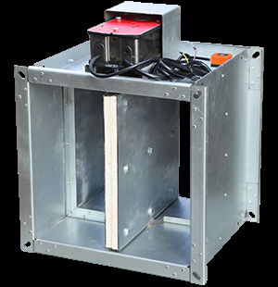
 |  |  |  |  | При 100% предоплаты
ПРОТИВОПОЖАРНЫЙ КЛАПАН КПУ (НО) |  |  |  |  | Цена СУМ с НДС | Цена USD с НДС | Цена СУМ с НДС | Цена USD с НДС
 | Размеры |  |  | Вид
№ п/п | А | х | В | IE 60

1 | 100 | х | 100 | I – односекционный, однолопаточный | 1,509,111 | 126 | 1,764,484 | 147 | КПУ НО 100х100 — bazada yo'q
2 | 100 | х | 200 |  | 1,585,226 | 132 | 1,853,478 | 154 | КПУ НО 100х200 — bazada yo'q
3 | 100 | х | 300 |  | 1,624,980 | 135 | 1,899,960 | 158 | КПУ НО 100х300 — bazada yo'q
4 | 100 | х | 400 | III – односекционный, многолопаточный |  |  | - | -
5 | 100 | х | 500 |  |  |  | - | -
6 | 100 | х | 600 |  |  |  | - | -
7 | 100 | х | 700 |  |  |  | - | -
8 | 100 | х | 800 |  |  |  | - | -
9 | 100 | х | 900 |  |  |  | - | -
10 | 100 | х | 1000 |  |  |  | - | -
11 | 100 | х | 1100 | V – двухсекционный, многолопаточный, сборный, усиленный |  |  | - | -
12 | 100 | х | 1200 |  |  |  | - | -
13 | 100 | х | 1300 |  |  |  | - | -
14 | 100 | х | 1400 |  |  |  | - | -
15 | 100 | х | 1500 |  |  |  | - | -
16 | 100 | х | 1600 |  |  |  | - | -
17 | 200 | х | 100 | I – односекционный, однолопаточный | 1,561,800 | 130 | 1,826,088 | 152 | КПУ НО 200х100 — bazada yo'q
18 | 200 | х | 200 |  | - | - | - | -
19 | 200 | х | 300 |  | 1,716,995 | 143 | 2,007,546 | 167 | КПУ НО 200х300 — bazada yo'q
20 | 200 | х | 400 | III – односекционный, многолопаточный | 2,151,438 | 179 | 2,515,506 | 210 | КПУ НО 200х400 — bazada yo'q
21 | 200 | х | 500 |  |  |  | - | -
22 | 200 | х | 600 |  |  |  | - | -
23 | 200 | х | 700 |  |  |  | - | -
24 | 200 | х | 800 |  |  |  | - | -
25 | 200 | х | 900 |  |  |  | - | -
26 | 200 | х | 1000 |  |  |  | - | -
27 | 200 | х | 1100 | V – двухсекционный, многолопаточный, сборный, усиленный |  |  | - | -
28 | 200 | х | 1200 |  |  |  | - | -
29 | 200 | х | 1300 |  |  |  | - | -
30 | 200 | х | 1400 |  |  |  | - | -
31 | 200 | х | 1500 |  |  |  | - | -
32 | 200 | х | 1600 |  |  |  | - | -
33 | 300 | х | 100 | I – односекционный, однолопаточный | 1,674,650 | 140 | 1,958,035 | 163 | КПУ НО 300х100 — bazada yo'q
34 | 300 | х | 200 |  | 1,735,155 | 145 | 2,028,779 | 169 | КПУ НО 300х200 — bazada yo'q
35 | 300 | х | 300 |  | 1,786,038 | 149 | 2,088,273 | 174 | КПУ НО 300х300 — bazada yo'q
36 | 300 | х | 400 | III – односекционный, многолопаточный | - | - | - | -
37 | 300 | х | 500 |  |  |  | - | -
38 | 300 | х | 600 |  | 2,285,886 | 190 | 2,672,705 | 223 | КПУ НО 300х600 — bazada yo'q
39 | 300 | х | 700 |  |  |  | - | -
40 | 300 | х | 800 |  |  |  | - | -
41 | 300 | х | 900 |  |  |  | - | -
42 | 300 | х | 1000 |  |  |  | - | -
43 | 300 | х | 1100 | V – двухсекционный, многолопаточный, сборный, усиленный |  |  | - | -
44 | 300 | х | 1200 |  |  |  | - | -
45 | 300 | х | 1300 |  |  |  | - | -
46 | 300 | х | 1400 |  |  |  | - | -
47 | 300 | х | 1500 |  |  |  | - | -
48 | 300 | х | 1600 |  |  |  | - | -
49 | 400 | х | 100 | I – односекционный, однолопаточный |  |  | - | -
50 | 400 | х | 200 |  | 1,737,696 | 145 | 2,031,749 | 169 | КПУ НО 400х200 — bazada yo'q
51 | 400 | х | 300 |  | 1,814,128 | 151 | 2,121,115 | 177 | КПУ НО 400х300 — bazada yo'q
52 | 400 | х | 400 | III – односекционный, многолопаточный | 2,278,456 | 190 | 2,664,017 | 222 | КПУ НО 400х400 — bazada yo'q
53 | 400 | х | 500 |  |  |  | - | -
54 | 400 | х | 600 |  |  |  | - | -
55 | 400 | х | 700 |  |  |  | - | -
56 | 400 | х | 800 |  |  |  | - | -
57 | 400 | х | 900 |  |  |  | - | -
58 | 400 | х | 1000 |  |  |  | - | -
59 | 400 | х | 1100 | V – двухсекционный, многолопаточный, сборный, усиленный |  |  | - | -
60 | 400 | х | 1200 |  |  |  | - | -
61 | 400 | х | 1300 |  |  |  | - | -
62 | 400 | х | 1400 |  |  |  | - | -
63 | 400 | х | 1500 |  |  |  | - | -
64 | 400 | х | 1600 |  |  |  | - | -
65 | 500 | х | 100 | I – односекционный, однолопаточный | 1,802,096 | 150 | 2,107,047 | 176 | КПУ НО 500х100 — bazada yo'q
66 | 500 | х | 200 |  | 1,827,932 | 152 | 2,137,256 | 178 | КПУ НО 500х200 — bazada yo'q
67 | 500 | х | 300 |  | 1,887,154 | 157 | 2,206,499 | 184 | КПУ НО 500х300 — bazada yo'q
68 | 500 | х | 400 | III – односекционный, многолопаточный | 2,361,968 | 197 | 2,761,662 | 230 | КПУ НО 500х400 — bazada yo'q
69 | 500 | х | 500 |  | 2,446,436 | 204 | 2,860,423 | 238 | КПУ НО 500х500 — bazada yo'q
70 | 500 | х | 600 |  |  |  | - | -
71 | 500 | х | 700 |  | 2,675,164 | 223 | 3,127,857 | 261 | КПУ НО 500х700 — bazada yo'q
72 | 500 | х | 800 |  |  |  | - | -
73 | 500 | х | 900 |  |  |  | - | -
74 | 500 | х | 1000 |  |  |  | - | -
75 | 500 | х | 1100 | V – двухсекционный, многолопаточный, сборный, усиленный |  |  | - | -
76 | 500 | х | 1200 |  |  |  | - | -
77 | 500 | х | 1300 |  |  |  | - | -
78 | 500 | х | 1400 |  |  |  | - | -
79 | 500 | х | 1500 |  |  |  | - | -
80 | 500 | х | 1600 |  |  |  | - | -
81 | 600 | х | 100 | I – односекционный, однолопаточный |  |  | - | -
82 | 600 | х | 200 |  | 1,998,275 | 167 | 2,336,425 | 195 | КПУ НО 600х200 — bazada yo'q
83 | 600 | х | 300 |  | 2,018,279 | 168 | 2,359,813 | 197 | КПУ НО 600х300 — bazada yo'q
84 | 600 | х | 400 | III – односекционный, многолопаточный | 2,539,964 | 212 | 2,969,778 | 247 | КПУ НО 600х400 — bazada yo'q
85 | 600 | х | 500 |  | 2,610,588 | 218 | 3,052,353 | 254 | КПУ НО 600х500 — bazada yo'q
86 | 600 | х | 600 |  | 2,735,314 | 228 | 3,198,185 | 267 | КПУ НО 600х600 — bazada yo'q
87 | 600 | х | 700 |  |  |  | - | -
88 | 600 | х | 800 |  |  |  | - | -
89 | 600 | х | 900 |  |  |  | - | -
90 | 600 | х | 1000 |  |  |  | - | -
91 | 600 | х | 1100 | V – двухсекционный, многолопаточный, сборный, усиленный |  |  | - | -
92 | 600 | х | 1200 |  |  |  | - | -
93 | 600 | х | 1300 |  |  |  | - | -
94 | 600 | х | 1400 |  |  |  | - | -
95 | 600 | х | 1500 |  |  |  | - | -
96 | 600 | х | 1600 |  |  |  | - | -
97 | 700 | х | 100 | I – односекционный, однолопаточный | 1,930,899 | 161 | 2,257,646 | 188 | КПУ НО 700х100 — bazada yo'q
98 | 700 | х | 200 |  | 2,010,476 | 168 | 2,350,689 | 196 | КПУ НО 700х200 — bazada yo'q
99 | 700 | х | 300 |  | 2,115,222 | 176 | 2,473,161 | 206 | КПУ НО 700х300 — bazada yo'q
100 | 700 | х | 400 | III – односекционный, многолопаточный | 2,551,682 | 213 | 2,983,479 | 249 | КПУ НО 700х400 — bazada yo'q
101 | 700 | х | 500 |  | 2,635,594 | 220 | 3,081,591 | 257 | КПУ НО 700х500 — bazada yo'q
102 | 700 | х | 600 |  | 2,723,799 | 227 | 3,184,721 | 265 | КПУ НО 700х600 — bazada yo'q
103 | 700 | х | 700 |  | 3,590,976 | 299 | 4,198,642 | 350 | КПУ НО 700х700 — bazada yo'q
104 | 700 | х | 800 |  |  |  | - | -
105 | 700 | х | 900 |  |  |  | - | -
106 | 700 | х | 1000 |  |  |  | - | -
107 | 700 | х | 1100 | V – двухсекционный, многолопаточный, сборный, усиленный |  |  | - | -
108 | 700 | х | 1200 |  |  |  | - | -
109 | 700 | х | 1300 |  |  |  | - | -
110 | 700 | х | 1400 |  |  |  | - | -
111 | 700 | х | 1500 |  |  |  | - | -
112 | 700 | х | 1600 |  |  |  | - | -
113 | 800 | х | 100 | I – односекционный, однолопаточный |  |  | - | -
114 | 800 | х | 200 |  | 2,077,524 | 173 | 2,429,084 | 202 | КПУ НО 800х200 — bazada yo'q
115 | 800 | х | 300 |  | 2,184,229 | 182 | 2,553,845 | 213 | КПУ НО 800х300 — bazada yo'q
116 | 800 | х | 400 | III – односекционный, многолопаточный | 2,634,096 | 220 | 3,079,839 | 257 | КПУ НО 800х400 — bazada yo'q
117 | 800 | х | 500 |  | 2,724,778 | 227 | 3,185,866 | 265 | КПУ НО 800х500 — bazada yo'q
118 | 800 | х | 600 |  | 3,156,977 | 263 | 3,691,202 | 308 | КПУ НО 800х600 — bazada yo'q
119 | 800 | х | 700 |  | 3,924,878 | 327 | 4,589,048 | 382 | КПУ НО 800х700 — bazada yo'q
120 | 800 | х | 800 |  |  |  | - | -
121 | 800 | х | 900 |  | 4,316,040 | 360 | 5,046,403 | 421 | КПУ НО 800х900 — bazada yo'q
122 | 800 | х | 1000 |  |  |  | - | -
123 | 800 | х | 1100 | V – двухсекционный, многолопаточный, сборный, усиленный |  |  | - | -
124 | 800 | х | 1200 |  |  |  | - | -
125 | 800 | х | 1300 |  |  |  | - | -
126 | 800 | х | 1400 |  |  |  | - | -
127 | 800 | х | 1500 |  |  |  | - | -
128 | 800 | х | 1600 |  |  |  | - | -
129 | 900 | х | 100 | I – односекционный, однолопаточный |  |  | - | -
130 | 900 | х | 200 |  | 2,245,500 | 187 | 2,625,485 | 219 | КПУ НО 900х200 — bazada yo'q
131 | 900 | х | 300 |  | 2,271,195 | 189 | 2,655,528 | 221 | КПУ НО 900х300 — bazada yo'q
132 | 900 | х | 400 | III – односекционный, многолопаточный | 2,858,454 | 238 | 3,342,164 | 279 | КПУ НО 900х400 — bazada yo'q
133 | 900 | х | 500 |  | 2,807,554 | 234 | 3,282,650 | 274 | КПУ НО 900х500 — bazada yo'q
134 | 900 | х | 600 |  | 3,064,044 | 255 | 3,582,543 | 299 | КПУ НО 900х600 — bazada yo'q
135 | 900 | х | 700 |  | 3,395,253 | 283 | 3,969,799 | 331 | КПУ НО 900х700 — bazada yo'q
136 | 900 | х | 800 |  | 3,811,381 | 318 | 4,456,344 | 371 | КПУ НО 900х800 — bazada yo'q
137 | 900 | х | 900 |  |  |  | - | -
138 | 900 | х | 1000 |  |  |  | - | -
139 | 900 | х | 1100 | V – двухсекционный, многолопаточный, сборный, усиленный |  |  | - | -
140 | 900 | х | 1200 |  |  |  | - | -
141 | 900 | х | 1300 |  |  |  | - | -
142 | 900 | х | 1400 |  |  |  | - | -
143 | 900 | х | 1500 |  |  |  | - | -
144 | 900 | х | 1600 |  |  |  | - | -
145 | 1000 | х | 100 | I – односекционный, однолопаточный | 2,157,847 | 180 | 2,522,999 | 210 | КПУ НО 1000х100 — bazada yo'q
146 | 1000 | х | 200 |  | 2,195,204 | 183 | 2,566,678 | 214 | КПУ НО 1000х200 — bazada yo'q
147 | 1000 | х | 300 |  | 2,399,419 | 200 | 2,805,450 | 234 | КПУ НО 1000х300 — bazada yo'q
148 | 1000 | х | 400 | III – односекционный, многолопаточный | 2,895,608 | 241 | 3,385,605 | 282 | КПУ НО 1000х400 — bazada yo'q
149 | 1000 | х | 500 |  | 3,004,983 | 250 | 3,513,488 | 293 | КПУ НО 1000х500 — bazada yo'q
150 | 1000 | х | 600 |  | 3,348,474 | 279 | 3,915,104 | 326 | КПУ НО 1000х600 — bazada yo'q
151 | 1000 | х | 700 |  | 4,375,935 | 365 | 5,116,433 | 426 | КПУ НО 1000х700 — bazada yo'q
152 | 1000 | х | 800 |  | 4,479,479 | 373 | 5,237,499 | 436 | КПУ НО 1000х800 — bazada yo'q
153 | 1000 | х | 900 |  |  |  | - | -
154 | 1000 | х | 1000 |  | 4,695,421 | 391 | 5,489,983 | 457 | КПУ НО 1000х1000 — bazada yo'q
155 | 1000 | х | 1100 | V – двухсекционный, многолопаточный, сборный, усиленный |  |  | - | -
156 | 1000 | х | 1200 |  |  |  | - | -
157 | 1000 | х | 1300 |  |  |  | - | -
158 | 1000 | х | 1400 |  |  |  | - | -
159 | 1000 | х | 1500 |  |  |  | - | -
160 | 1000 | х | 1600 |  |  |  | - | -
161 | 1100 | х | 100 | I – односекционный, однолопаточный |  |  | - | -
162 | 1100 | х | 200 |  |  |  | - | -
163 | 1100 | х | 300 |  | 2,940,542 | 245 | 3,438,142 | 287 | КПУ НО 1100х300 — bazada yo'q
164 | 1100 | х | 400 | III – односекционный, многолопаточный |  |  | - | -
165 | 1100 | х | 500 |  | 4,303,598 | 359 | 5,031,855 | 419 | КПУ НО 1100х500 — bazada yo'q
166 | 1100 | х | 600 |  | 4,444,335 | 370 | 5,196,408 | 433 | КПУ НО 1100х600 — bazada yo'q
167 | 1100 | х | 700 |  | 4,878,558 | 407 | 5,704,110 | 475 | КПУ НО 1100х700 — bazada yo'q
168 | 1100 | х | 800 |  | 5,231,989 | 436 | 6,117,348 | 510 | КПУ НО 1100х800 — bazada yo'q
169 | 1100 | х | 900 |  |  |  | - | -
170 | 1100 | х | 1000 |  |  |  | - | -
171 | 1100 | х | 1100 | V – двухсекционный, многолопаточный, сборный, усиленный |  |  | - | -
172 | 1100 | х | 1200 |  |  |  | - | -
173 | 1100 | х | 1300 |  |  |  | - | -
174 | 1100 | х | 1400 |  |  |  | - | -
175 | 1100 | х | 1500 |  |  |  | - | -
176 | 1100 | х | 1600 |  |  |  | - | -
177 | 1200 | х | 100 | II – двухсекционный, двухлопаточный |  |  | - | -
178 | 1200 | х | 200 |  |  |  | - | -
179 | 1200 | х | 300 |  | 2,978,389 | 248 | 3,482,394 | 290 | КПУ НО 1200х300 — bazada yo'q
180 | 1200 | х | 400 | IV – двухсекционный, многолопаточный | 4,068,159 | 339 | 4,756,575 | 396 | КПУ НО 1200х400 — bazada yo'q
181 | 1200 | х | 500 |  | 4,422,373 | 369 | 5,170,729 | 431 | КПУ НО 1200х500 — bazada yo'q
182 | 1200 | х | 600 |  | 4,574,635 | 381 | 5,348,757 | 446 | КПУ НО 1200х600 — bazada yo'q
183 | 1200 | х | 700 |  | 4,729,983 | 394 | 5,530,393 | 461 | КПУ НО 1200х700 — bazada yo'q
184 | 1200 | х | 800 |  | 5,702,611 | 475 | 6,667,610 | 556 | КПУ НО 1200х800 — bazada yo'q
185 | 1200 | х | 900 |  |  |  | - | -
186 | 1200 | х | 1000 |  | 8,803,889 | 734 | 10,293,688 | 858 | КПУ НО 1200х1000 — bazada yo'q
187 | 1200 | х | 1100 | V – двухсекционный, многолопаточный, сборный, усиленный |  |  | - | -
188 | 1200 | х | 1200 |  | 10,386,116 | 866 | 12,143,660 | 1,012 | КПУ НО 1200х1200 — bazada yo'q
189 | 1200 | х | 1300 |  |  |  | - | -
190 | 1200 | х | 1400 |  |  |  | - | -
191 | 1200 | х | 1500 |  |  |  | - | -
192 | 1200 | х | 1600 |  |  |  | - | -
193 | 1300 | х | 100 | II – двухсекционный, двухлопаточный |  |  | - | -
194 | 1300 | х | 200 |  |  |  | - | -
195 | 1300 | х | 300 |  |  |  | - | -
196 | 1300 | х | 400 | IV – двухсекционный, многолопаточный | 4,370,243 | 364 | 5,109,777 | 426 | КПУ НО 1300х400 — bazada yo'q
197 | 1300 | х | 500 |  | 4,533,127 | 378 | 5,300,225 | 442 | КПУ НО 1300х500 — bazada yo'q
198 | 1300 | х | 600 |  | 4,692,099 | 391 | 5,486,099 | 457 | КПУ НО 1300х600 — bazada yo'q
199 | 1300 | х | 700 |  | 5,565,952 | 464 | 6,507,825 | 542 | КПУ НО 1300х700 — bazada yo'q
200 | 1300 | х | 800 |  | 5,876,727 | 490 | 6,871,190 | 573 | КПУ НО 1300х800 — bazada yo'q
201 | 1300 | х | 900 |  |  |  | - | -
202 | 1300 | х | 1000 |  | 7,302,720 | 609 | 8,538,490 | 712 | КПУ НО 1300х1000 — bazada yo'q
203 | 1300 | х | 1100 | V – двухсекционный, многолопаточный, сборный, усиленный |  |  | - | -
204 | 1300 | х | 1200 |  |  |  | - | -
205 | 1300 | х | 1300 |  |  |  | - | -
206 | 1300 | х | 1400 |  |  |  | - | -
207 | 1300 | х | 1500 |  |  |  | - | -
208 | 1300 | х | 1600 |  |  |  | - | -
209 | 1400 | х | 100 | II – двухсекционный, двухлопаточный |  |  | - | -
210 | 1400 | х | 200 |  |  |  | - | -
211 | 1400 | х | 300 |  | 3,347,228 | 279 | 3,913,648 | 326 | КПУ НО 1400х300 — bazada yo'q
212 | 1400 | х | 400 | IV – двухсекционный, многолопаточный | 4,160,859 | 347 | 4,864,962 | 405 | КПУ НО 1400х400 — bazada yo'q
213 | 1400 | х | 500 |  | 4,254,900 | 355 | 4,974,916 | 415 | КПУ НО 1400х500 — bazada yo'q
214 | 1400 | х | 600 |  | 4,545,716 | 379 | 5,314,945 | 443 | КПУ НО 1400х600 — bazada yo'q
215 | 1400 | х | 700 |  | 5,417,965 | 451 | 6,334,795 | 528 | КПУ НО 1400х700 — bazada yo'q
216 | 1400 | х | 800 |  | 6,025,448 | 502 | 7,045,077 | 587 | КПУ НО 1400х800 — bazada yo'q
217 | 1400 | х | 900 |  | 10,157,195 | 846 | 11,876,001 | 990 | КПУ НО 1400х900 — bazada yo'q
218 | 1400 | х | 1000 |  |  |  | - | -
219 | 1400 | х | 1100 | V – двухсекционный, многолопаточный, сборный, усиленный |  |  | - | -
220 | 1400 | х | 1200 |  |  |  | - | -
221 | 1400 | х | 1300 |  |  |  | - | -
222 | 1400 | х | 1400 |  |  |  | - | -
223 | 1400 | х | 1500 |  |  |  | - | -
224 | 1400 | х | 1600 |  |  |  | - | -
225 | 1500 | х | 100 | II – двухсекционный, двухлопаточный |  |  | - | -
226 | 1500 | х | 200 |  |  |  | - | -
227 | 1500 | х | 300 |  |  |  | - | -
228 | 1500 | х | 400 | IV – двухсекционный, многолопаточный |  |  | - | -
229 | 1500 | х | 500 |  | 4,745,641 | 395 | 5,548,701 | 462 | КПУ НО 1500х500 — bazada yo'q
230 | 1500 | х | 600 |  | 4,923,247 | 410 | 5,756,361 | 480 | КПУ НО 1500х600 — bazada yo'q
231 | 1500 | х | 700 |  |  |  | - | -
232 | 1500 | х | 800 |  | 10,586,901 | 882 | 12,378,421 | 1,032 | КПУ НО 1500х800 — bazada yo'q
233 | 1500 | х | 900 |  | 10,763,184 | 897 | 12,584,536 | 1,049 | КПУ НО 1500х900 — bazada yo'q
234 | 1500 | х | 1000 |  | 10,903,780 | 909 | 12,748,923 | 1,062 | КПУ НО 1500х1000 — bazada yo'q
235 | 1500 | х | 1100 | V – двухсекционный, многолопаточный, сборный, усиленный |  |  | - | -
236 | 1500 | х | 1200 |  |  |  | - | -
237 | 1500 | х | 1300 |  |  |  | - | -
238 | 1500 | х | 1400 |  |  |  | - | -
239 | 1500 | х | 1500 |  | 14,409,986 | 1,201 | 16,848,452 | 1,404 | КПУ НО 1500х1500 — bazada yo'q
240 | 1500 | х | 1600 |  |  |  | - | -
241 | 1600 | х | 100 | II – двухсекционный, двухлопаточный |  |  | - | -
242 | 1600 | х | 200 |  |  |  | - | -
243 | 1600 | х | 300 |  |  |  | - | -
244 | 1600 | х | 400 | IV – двухсекционный, многолопаточный | 4,547,169 | 379 | 5,316,643 | 443 | КПУ НО 1600х400 — bazada yo'q
245 | 1600 | х | 500 |  | 4,866,412 | 406 | 5,689,909 | 474 | КПУ НО 1600х500 — bazada yo'q
246 | 1600 | х | 600 |  | 5,237,762 | 436 | 6,124,099 | 510 | КПУ НО 1600х600 — bazada yo'q
247 | 1600 | х | 700 |  |  |  | - | -
248 | 1600 | х | 800 |  | 8,950,234 | 746 | 10,464,797 | 872 | КПУ НО 1600х800 — bazada yo'q
249 | 1600 | х | 900 |  |  |  | - | -
250 | 1600 | х | 1000 |  |  |  | - | -
251 | 1600 | х | 1100 | V – двухсекционный, многолопаточный, сборный, усиленный |  |  | - | -
252 | 1600 | х | 1200 |  |  |  | - | -
253 | 1600 | х | 1300 |  |  |  | - | -
254 | 1600 | х | 1400 |  |  |  | - | -
255 | 1600 | х | 1500 |  |  |  | - | -
256 | 1600 | х | 1600 |  |  |  | - | -

Утверждаю, Директор ООО «JIHOZVENT» Хамроев И.Ж.

КПД НЗ
Меню
 |  |  |  |  |  |  |  | Курс
 |  |  |  |  |  |  |  | 12000

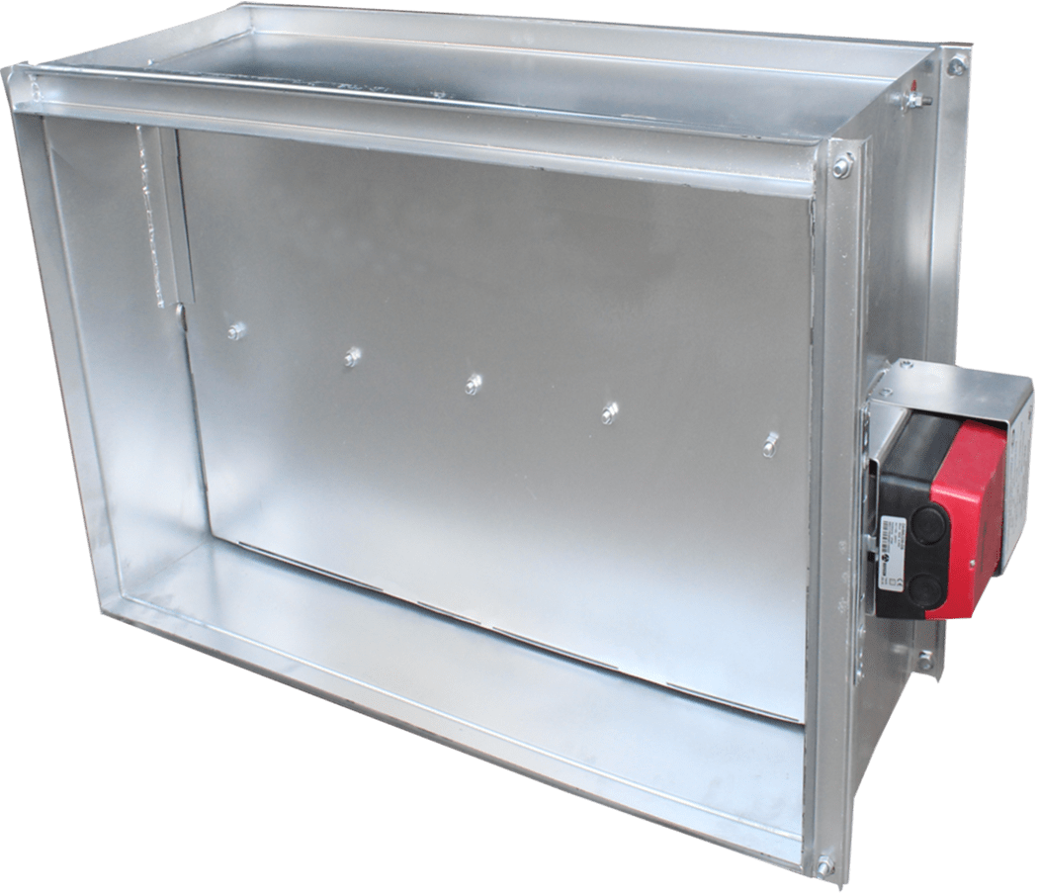
 |  |  |  |  | При 100% предоплаты
ПРОТИВОПОЖАРНЫЙ КЛАПАН КПД (НЗ) |  |  |  |  | Цена СУМ с НДС | Цена USD с НДС | Цена СУМ с НДС | Цена USD с НДС
 | Размеры |  |  | Вид
№ п/п | А | х | В | IE 60
 | мм | х | мм
1 | 100 | х | 100 | I – односекционный, однолопаточный | - | - | - | -
2 | 100 | х | 200 | I – односекционный, однолопаточный | - | - | - | -
3 | 100 | х | 300 | I – односекционный, однолопаточный | - | - | - | -
4 | 100 | х | 400 | III – односекционный, многолопаточный | - | - | - | -
5 | 100 | х | 500 | III – односекционный, многолопаточный | - | - | - | -
6 | 100 | х | 600 | III – односекционный, многолопаточный | - | - | - | -
7 | 100 | х | 700 | III – односекционный, многолопаточный | - | - | - | -
8 | 100 | х | 800 | III – односекционный, многолопаточный | - | - | - | -
9 | 100 | х | 900 | III – односекционный, многолопаточный | - | - | - | -
10 | 100 | х | 1000 | III – односекционный, многолопаточный | - | - | - | -
11 | 100 | х | 1100 | V – двухсекционный, многолопаточный, сборный, усиленный | - | - | - | -
12 | 100 | х | 1200 | V – двухсекционный, многолопаточный, сборный, усиленный | - | - | - | -
13 | 100 | х | 1300 | V – двухсекционный, многолопаточный, сборный, усиленный | - | - | - | -
14 | 100 | х | 1400 | V – двухсекционный, многолопаточный, сборный, усиленный | - | - | - | -
15 | 100 | х | 1500 | V – двухсекционный, многолопаточный, сборный, усиленный | - | - | - | -
16 | 100 | х | 1600 | V – двухсекционный, многолопаточный, сборный, усиленный | - | - | - | -
17 | 200 | х | 100 | I – односекционный, однолопаточный | 1,571,228 | 131 | 1,837,113 | 153 | КПД НЗ 200х100 — bazada yo'q
18 | 200 | х | 200 | I – односекционный, однолопаточный | 1,600,014 | 133 | 1,870,770 | 156 | КПД НЗ 200х200 — bazada yo'q
19 | 200 | х | 300 | I – односекционный, однолопаточный | 1,631,617 | 136 | 1,907,720 | 159 | КПД НЗ 200х300 — bazada yo'q
20 | 200 | х | 400 | III – односекционный, многолопаточный | - | - | - | -
21 | 200 | х | 500 | III – односекционный, многолопаточный | - | - | - | -
22 | 200 | х | 600 | III – односекционный, многолопаточный | - | - | - | -
23 | 200 | х | 700 | III – односекционный, многолопаточный | - | - | - | -
24 | 200 | х | 800 | III – односекционный, многолопаточный | - | - | - | -
25 | 200 | х | 900 | III – односекционный, многолопаточный | - | - | - | -
26 | 200 | х | 1000 | III – односекционный, многолопаточный | - | - | - | -
27 | 200 | х | 1100 | V – двухсекционный, многолопаточный, сборный, усиленный | - | - | - | -
28 | 200 | х | 1200 | V – двухсекционный, многолопаточный, сборный, усиленный | - | - | - | -
29 | 200 | х | 1300 | V – двухсекционный, многолопаточный, сборный, усиленный | - | - | - | -
30 | 200 | х | 1400 | V – двухсекционный, многолопаточный, сборный, усиленный | - | - | - | -
31 | 200 | х | 1500 | V – двухсекционный, многолопаточный, сборный, усиленный | - | - | - | -
32 | 200 | х | 1600 | V – двухсекционный, многолопаточный, сборный, усиленный | - | - | - | -
33 | 300 | х | 100 | I – односекционный, однолопаточный | - | - | - | -
34 | 300 | х | 200 | I – односекционный, однолопаточный | 1,642,163 | 137 | 1,920,051 | 160 | КПД НЗ 300х200 — bazada yo'q
35 | 300 | х | 300 | I – односекционный, однолопаточный | 1,682,771 | 140 | 1,967,530 | 164 | КПД НЗ 300х300 — bazada yo'q
36 | 300 | х | 400 | III – односекционный, многолопаточный | - | - | - | -
37 | 300 | х | 500 | III – односекционный, многолопаточный | - | - | - | -
38 | 300 | х | 600 | III – односекционный, многолопаточный | - | - | - | -
39 | 300 | х | 700 | III – односекционный, многолопаточный | - | - | - | -
40 | 300 | х | 800 | III – односекционный, многолопаточный | - | - | - | -
41 | 300 | х | 900 | III – односекционный, многолопаточный | - | - | - | -
42 | 300 | х | 1000 | III – односекционный, многолопаточный | - | - | - | -
43 | 300 | х | 1100 | V – двухсекционный, многолопаточный, сборный, усиленный | - | - | - | -
44 | 300 | х | 1200 | V – двухсекционный, многолопаточный, сборный, усиленный | - | - | - | -
45 | 300 | х | 1300 | V – двухсекционный, многолопаточный, сборный, усиленный | - | - | - | -
46 | 300 | х | 1400 | V – двухсекционный, многолопаточный, сборный, усиленный | - | - | - | -
47 | 300 | х | 1500 | V – двухсекционный, многолопаточный, сборный, усиленный | - | - | - | -
48 | 300 | х | 1600 | V – двухсекционный, многолопаточный, сборный, усиленный | - | - | - | -
49 | 400 | х | 100 | I – односекционный, однолопаточный | - | - | - | -
50 | 400 | х | 200 | I – односекционный, однолопаточный | 1,660,607 | 138 | 1,941,616 | 162 | КПД НЗ 400х200 — bazada yo'q
51 | 400 | х | 300 | I – односекционный, однолопаточный | - | - | - | -
52 | 400 | х | 400 | III – односекционный, многолопаточный | - | - | - | -
53 | 400 | х | 500 | III – односекционный, многолопаточный | - | - | - | -
54 | 400 | х | 600 | III – односекционный, многолопаточный | - | - | - | -
55 | 400 | х | 700 | III – односекционный, многолопаточный | - | - | - | -
56 | 400 | х | 800 | III – односекционный, многолопаточный | - | - | - | -
57 | 400 | х | 900 | III – односекционный, многолопаточный | - | - | - | -
58 | 400 | х | 1000 | III – односекционный, многолопаточный | - | - | - | -
59 | 400 | х | 1100 | V – двухсекционный, многолопаточный, сборный, усиленный | - | - | - | -
60 | 400 | х | 1200 | V – двухсекционный, многолопаточный, сборный, усиленный | - | - | - | -
61 | 400 | х | 1300 | V – двухсекционный, многолопаточный, сборный, усиленный | - | - | - | -
62 | 400 | х | 1400 | V – двухсекционный, многолопаточный, сборный, усиленный | - | - | - | -
63 | 400 | х | 1500 | V – двухсекционный, многолопаточный, сборный, усиленный | - | - | - | -
64 | 400 | х | 1600 | V – двухсекционный, многолопаточный, сборный, усиленный | - | - | - | -
65 | 500 | х | 100 | I – односекционный, однолопаточный | - | - | - | -
66 | 500 | х | 200 | I – односекционный, однолопаточный | 1,749,084 | 146 | 2,045,065 | 170 | КПД НЗ 500х200 — bazada yo'q
67 | 500 | х | 300 | I – односекционный, однолопаточный | 1,772,788 | 148 | 2,072,780 | 173 | КПД НЗ 500х300 — bazada yo'q
68 | 500 | х | 400 | III – односекционный, многолопаточный | 2,187,406 | 182 | 2,557,560 | 213 | КПД НЗ 500х400 — bazada yo'q
69 | 500 | х | 500 | III – односекционный, многолопаточный | 2,166,687 | 181 | 2,533,334 | 211 | КПД НЗ 500х500 — bazada yo'q
70 | 500 | х | 600 | III – односекционный, многолопаточный | 2,299,011 | 192 | 2,688,051 | 224 | КПД НЗ 500х600 — bazada yo'q
71 | 500 | х | 700 | III – односекционный, многолопаточный | 2,679,433 | 223 | 3,132,848 | 261 | КПД НЗ 500х700 — bazada yo'q
72 | 500 | х | 800 | III – односекционный, многолопаточный | - | - | - | -
73 | 500 | х | 900 | III – односекционный, многолопаточный | - | - | - | -
74 | 500 | х | 1000 | III – односекционный, многолопаточный | - | - | - | -
75 | 500 | х | 1100 | V – двухсекционный, многолопаточный, сборный, усиленный | - | - | - | -
76 | 500 | х | 1200 | V – двухсекционный, многолопаточный, сборный, усиленный | - | - | - | -
77 | 500 | х | 1300 | V – двухсекционный, многолопаточный, сборный, усиленный | - | - | - | -
78 | 500 | х | 1400 | V – двухсекционный, многолопаточный, сборный, усиленный | - | - | - | -
79 | 500 | х | 1500 | V – двухсекционный, многолопаточный, сборный, усиленный | - | - | - | -
80 | 500 | х | 1600 | V – двухсекционный, многолопаточный, сборный, усиленный | - | - | - | -
81 | 600 | х | 100 | I – односекционный, однолопаточный | - | - | - | -
82 | 600 | х | 200 | I – односекционный, однолопаточный | 1,798,790 | 150 | 2,103,182 | 175 | КПД НЗ 600х200 — bazada yo'q
83 | 600 | х | 300 | I – односекционный, однолопаточный | 1,807,262 | 151 | 2,113,088 | 176 | КПД НЗ 600х300 — bazada yo'q
84 | 600 | х | 400 | III – односекционный, многолопаточный | 2,246,752 | 187 | 2,626,949 | 219 | КПД НЗ 600х400 — bazada yo'q
85 | 600 | х | 500 | III – односекционный, многолопаточный | 2,302,548 | 192 | 2,692,186 | 224 | КПД НЗ 600х500 — bazada yo'q
86 | 600 | х | 600 | III – односекционный, многолопаточный | - | - | - | -
87 | 600 | х | 700 | III – односекционный, многолопаточный | - | - | - | -
88 | 600 | х | 800 | III – односекционный, многолопаточный | 2,769,603 | 231 | 3,238,277 | 270 | КПД НЗ 600х800 — bazada yo'q
89 | 600 | х | 900 | III – односекционный, многолопаточный | - | - | - | -
90 | 600 | х | 1000 | III – односекционный, многолопаточный | - | - | - | -
91 | 600 | х | 1100 | V – двухсекционный, многолопаточный, сборный, усиленный | - | - | - | -
92 | 600 | х | 1200 | V – двухсекционный, многолопаточный, сборный, усиленный | - | - | - | -
93 | 600 | х | 1300 | V – двухсекционный, многолопаточный, сборный, усиленный | - | - | - | -
94 | 600 | х | 1400 | V – двухсекционный, многолопаточный, сборный, усиленный | - | - | - | -
95 | 600 | х | 1500 | V – двухсекционный, многолопаточный, сборный, усиленный | - | - | - | -
96 | 600 | х | 1600 | V – двухсекционный, многолопаточный, сборный, усиленный | - | - | - | -
97 | 700 | х | 100 | I – односекционный, однолопаточный | - | - | - | -
98 | 700 | х | 200 | I – односекционный, однолопаточный | - | - | - | -
99 | 700 | х | 300 | I – односекционный, однолопаточный | - | - | - | -
100 | 700 | х | 400 | III – односекционный, многолопаточный | - | - | - | -
101 | 700 | х | 500 | III – односекционный, многолопаточный | - | - | - | -
102 | 700 | х | 600 | III – односекционный, многолопаточный | - | - | - | -
103 | 700 | х | 700 | III – односекционный, многолопаточный | 2,762,150 | 230 | 3,229,563 | 269 | КПД НЗ 700х700 — bazada yo'q
104 | 700 | х | 800 | III – односекционный, многолопаточный | - | - | - | -
105 | 700 | х | 900 | III – односекционный, многолопаточный | - | - | - | -
106 | 700 | х | 1000 | III – односекционный, многолопаточный | 3,078,617 | 257 | 3,599,582 | 300 | КПД НЗ 700х1000 — bazada yo'q
107 | 700 | х | 1100 | V – двухсекционный, многолопаточный, сборный, усиленный | - | - | - | -
108 | 700 | х | 1200 | V – двухсекционный, многолопаточный, сборный, усиленный | - | - | - | -
109 | 700 | х | 1300 | V – двухсекционный, многолопаточный, сборный, усиленный | - | - | - | -
110 | 700 | х | 1400 | V – двухсекционный, многолопаточный, сборный, усиленный | - | - | - | -
111 | 700 | х | 1500 | V – двухсекционный, многолопаточный, сборный, усиленный | - | - | - | -
112 | 700 | х | 1600 | V – двухсекционный, многолопаточный, сборный, усиленный | - | - | - | -
113 | 800 | х | 100 | I – односекционный, однолопаточный | - | - | - | -
114 | 800 | х | 200 | I – односекционный, однолопаточный | 1,894,070 | 158 | 2,214,585 | 185 | КПД НЗ 800х200 — bazada yo'q
115 | 800 | х | 300 | I – односекционный, однолопаточный | - | - | - | -
116 | 800 | х | 400 | III – односекционный, многолопаточный | - | - | - | -
117 | 800 | х | 500 | III – односекционный, многолопаточный | - | - | - | -
118 | 800 | х | 600 | III – односекционный, многолопаточный | 2,535,143 | 211 | 2,964,142 | 247 | КПД НЗ 800х600 — bazada yo'q
119 | 800 | х | 700 | III – односекционный, многолопаточный | - | - | - | -
120 | 800 | х | 800 | III – односекционный, многолопаточный | 3,022,316 | 252 | 3,533,753 | 294 | КПД НЗ 800х800 — bazada yo'q
121 | 800 | х | 900 | III – односекционный, многолопаточный | - | - | - | -
122 | 800 | х | 1000 | III – односекционный, многолопаточный | - | - | - | -
123 | 800 | х | 1100 | V – двухсекционный, многолопаточный, сборный, усиленный | - | - | - | -
124 | 800 | х | 1200 | V – двухсекционный, многолопаточный, сборный, усиленный | - | - | - | -
125 | 800 | х | 1300 | V – двухсекционный, многолопаточный, сборный, усиленный | - | - | - | -
126 | 800 | х | 1400 | V – двухсекционный, многолопаточный, сборный, усиленный | - | - | - | -
127 | 800 | х | 1500 | V – двухсекционный, многолопаточный, сборный, усиленный | - | - | - | -
128 | 800 | х | 1600 | V – двухсекционный, многолопаточный, сборный, усиленный | - | - | - | -
129 | 900 | х | 100 | I – односекционный, однолопаточный | - | - | - | -
130 | 900 | х | 200 | I – односекционный, однолопаточный | 1,968,967 | 164 | 2,302,156 | 192 | КПД НЗ 900х200 — bazada yo'q
131 | 900 | х | 300 | I – односекционный, однолопаточный | 1,966,487 | 164 | 2,299,257 | 192 | КПД НЗ 900х300 — bazada yo'q
132 | 900 | х | 400 | III – односекционный, многолопаточный | 2,439,223 | 203 | 2,851,989 | 238 | КПД НЗ 900х400 — bazada yo'q
133 | 900 | х | 500 | III – односекционный, многолопаточный | 2,448,808 | 204 | 2,863,197 | 239 | КПД НЗ 900х500 — bazada yo'q
134 | 900 | х | 600 | III – односекционный, многолопаточный | - | - | - | -
135 | 900 | х | 700 | III – односекционный, многолопаточный | - | - | - | -
136 | 900 | х | 800 | III – односекционный, многолопаточный | 3,146,528 | 262 | 3,678,985 | 307 | КПД НЗ 900х800 — bazada yo'q
137 | 900 | х | 900 | III – односекционный, многолопаточный | 3,147,119 | 262 | 3,679,676 | 307 | КПД НЗ 900х900 — bazada yo'q
138 | 900 | х | 1000 | III – односекционный, многолопаточный | - | - | - | -
139 | 900 | х | 1100 | V – двухсекционный, многолопаточный, сборный, усиленный | - | - | - | -
140 | 900 | х | 1200 | V – двухсекционный, многолопаточный, сборный, усиленный | - | - | - | -
141 | 900 | х | 1300 | V – двухсекционный, многолопаточный, сборный, усиленный | - | - | - | -
142 | 900 | х | 1400 | V – двухсекционный, многолопаточный, сборный, усиленный | - | - | - | -
143 | 900 | х | 1500 | V – двухсекционный, многолопаточный, сборный, усиленный | - | - | - | -
144 | 900 | х | 1600 | V – двухсекционный, многолопаточный, сборный, усиленный | - | - | - | -
145 | 1000 | х | 100 | I – односекционный, однолопаточный | - | - | - | -
146 | 1000 | х | 200 | I – односекционный, однолопаточный | - | - | - | -
147 | 1000 | х | 300 | I – односекционный, однолопаточный | 2,074,929 | 173 | 2,426,050 | 202 | КПД НЗ 1000х300 — bazada yo'q
148 | 1000 | х | 400 | III – односекционный, многолопаточный | - | - | - | -
149 | 1000 | х | 500 | III – односекционный, многолопаточный | - | - | - | -
150 | 1000 | х | 600 | III – односекционный, многолопаточный | - | - | - | -
151 | 1000 | х | 700 | III – односекционный, многолопаточный | - | - | - | -
152 | 1000 | х | 800 | III – односекционный, многолопаточный | - | - | - | -
153 | 1000 | х | 900 | III – односекционный, многолопаточный | - | - | - | -
154 | 1000 | х | 1000 | III – односекционный, многолопаточный | - | - | - | -
155 | 1000 | х | 1100 | V – двухсекционный, многолопаточный, сборный, усиленный | - | - | - | -
156 | 1000 | х | 1200 | V – двухсекционный, многолопаточный, сборный, усиленный | - | - | - | -
157 | 1000 | х | 1300 | V – двухсекционный, многолопаточный, сборный, усиленный | - | - | - | -
158 | 1000 | х | 1400 | V – двухсекционный, многолопаточный, сборный, усиленный | - | - | - | -
159 | 1000 | х | 1500 | V – двухсекционный, многолопаточный, сборный, усиленный | - | - | - | -
160 | 1000 | х | 1600 | V – двухсекционный, многолопаточный, сборный, усиленный | - | - | - | -
161 | 1100 | х | 100 | I – односекционный, однолопаточный | - | - | - | -
162 | 1100 | х | 200 | I – односекционный, однолопаточный | - | - | - | -
163 | 1100 | х | 300 | I – односекционный, однолопаточный | - | - | - | -
164 | 1100 | х | 400 | III – односекционный, многолопаточный | - | - | - | -
165 | 1100 | х | 500 | III – односекционный, многолопаточный | - | - | - | -
166 | 1100 | х | 600 | III – односекционный, многолопаточный | - | - | - | -
167 | 1100 | х | 700 | III – односекционный, многолопаточный | - | - | - | -
168 | 1100 | х | 800 | III – односекционный, многолопаточный | - | - | - | -
169 | 1100 | х | 900 | III – односекционный, многолопаточный | - | - | - | -
170 | 1100 | х | 1000 | III – односекционный, многолопаточный | - | - | - | -
171 | 1100 | х | 1100 | V – двухсекционный, многолопаточный, сборный, усиленный | - | - | - | -
172 | 1100 | х | 1200 | V – двухсекционный, многолопаточный, сборный, усиленный | - | - | - | -
173 | 1100 | х | 1300 | V – двухсекционный, многолопаточный, сборный, усиленный | - | - | - | -
174 | 1100 | х | 1400 | V – двухсекционный, многолопаточный, сборный, усиленный | - | - | - | -
175 | 1100 | х | 1500 | V – двухсекционный, многолопаточный, сборный, усиленный | - | - | - | -
176 | 1100 | х | 1600 | V – двухсекционный, многолопаточный, сборный, усиленный | - | - | - | -
177 | 1200 | х | 100 | II – двухсекционный, двухлопаточный | - | - | - | -
178 | 1200 | х | 200 | II – двухсекционный, двухлопаточный | - | - | - | -
179 | 1200 | х | 300 | II – двухсекционный, двухлопаточный | - | - | - | -
180 | 1200 | х | 400 | IV – двухсекционный, многолопаточный | - | - | - | -
181 | 1200 | х | 500 | IV – двухсекционный, многолопаточный | - | - | - | -
182 | 1200 | х | 600 | IV – двухсекционный, многолопаточный | - | - | - | -
183 | 1200 | х | 700 | IV – двухсекционный, многолопаточный | - | - | - | -
184 | 1200 | х | 800 | IV – двухсекционный, многолопаточный | - | - | - | -
185 | 1200 | х | 900 | IV – двухсекционный, многолопаточный | - | - | - | -
186 | 1200 | х | 1000 | IV – двухсекционный, многолопаточный | - | - | - | -
187 | 1200 | х | 1100 | V – двухсекционный, многолопаточный, сборный, усиленный | - | - | - | -
188 | 1200 | х | 1200 | V – двухсекционный, многолопаточный, сборный, усиленный | - | - | - | -
189 | 1200 | х | 1300 | V – двухсекционный, многолопаточный, сборный, усиленный | - | - | - | -
190 | 1200 | х | 1400 | V – двухсекционный, многолопаточный, сборный, усиленный | - | - | - | -
191 | 1200 | х | 1500 | V – двухсекционный, многолопаточный, сборный, усиленный | - | - | - | -
192 | 1200 | х | 1600 | V – двухсекционный, многолопаточный, сборный, усиленный | - | - | - | -
193 | 1300 | х | 100 | II – двухсекционный, двухлопаточный | - | - | - | -
194 | 1300 | х | 200 | II – двухсекционный, двухлопаточный | - | - | - | -
195 | 1300 | х | 300 | II – двухсекционный, двухлопаточный | - | - | - | -
196 | 1300 | х | 400 | IV – двухсекционный, многолопаточный | - | - | - | -
197 | 1300 | х | 500 | IV – двухсекционный, многолопаточный | - | - | - | -
198 | 1300 | х | 600 | IV – двухсекционный, многолопаточный | - | - | - | -
199 | 1300 | х | 700 | IV – двухсекционный, многолопаточный | - | - | - | -
200 | 1300 | х | 800 | IV – двухсекционный, многолопаточный | - | - | - | -
201 | 1300 | х | 900 | IV – двухсекционный, многолопаточный | - | - | - | -
202 | 1300 | х | 1000 | IV – двухсекционный, многолопаточный | - | - | - | -
203 | 1300 | х | 1100 | V – двухсекционный, многолопаточный, сборный, усиленный | - | - | - | -
204 | 1300 | х | 1200 | V – двухсекционный, многолопаточный, сборный, усиленный | - | - | - | -
205 | 1300 | х | 1300 | V – двухсекционный, многолопаточный, сборный, усиленный | - | - | - | -
206 | 1300 | х | 1400 | V – двухсекционный, многолопаточный, сборный, усиленный | - | - | - | -
207 | 1300 | х | 1500 | V – двухсекционный, многолопаточный, сборный, усиленный | - | - | - | -
208 | 1300 | х | 1600 | V – двухсекционный, многолопаточный, сборный, усиленный | - | - | - | -
209 | 1400 | х | 100 | II – двухсекционный, двухлопаточный | - | - | - | -
210 | 1400 | х | 200 | II – двухсекционный, двухлопаточный | - | - | - | -
211 | 1400 | х | 300 | II – двухсекционный, двухлопаточный | - | - | - | -
212 | 1400 | х | 400 | IV – двухсекционный, многолопаточный | - | - | - | -
213 | 1400 | х | 500 | IV – двухсекционный, многолопаточный | - | - | - | -
214 | 1400 | х | 600 | IV – двухсекционный, многолопаточный | - | - | - | -
215 | 1400 | х | 700 | IV – двухсекционный, многолопаточный | - | - | - | -
216 | 1400 | х | 800 | IV – двухсекционный, многолопаточный | - | - | - | -
217 | 1400 | х | 900 | IV – двухсекционный, многолопаточный | - | - | - | -
218 | 1400 | х | 1000 | IV – двухсекционный, многолопаточный | - | - | - | -
219 | 1400 | х | 1100 | V – двухсекционный, многолопаточный, сборный, усиленный | - | - | - | -
220 | 1400 | х | 1200 | V – двухсекционный, многолопаточный, сборный, усиленный | - | - | - | -
221 | 1400 | х | 1300 | V – двухсекционный, многолопаточный, сборный, усиленный | - | - | - | -
222 | 1400 | х | 1400 | V – двухсекционный, многолопаточный, сборный, усиленный | - | - | - | -
223 | 1400 | х | 1500 | V – двухсекционный, многолопаточный, сборный, усиленный | - | - | - | -
224 | 1400 | х | 1600 | V – двухсекционный, многолопаточный, сборный, усиленный | - | - | - | -
225 | 1500 | х | 100 | II – двухсекционный, двухлопаточный | - | - | - | -
226 | 1500 | х | 200 | II – двухсекционный, двухлопаточный | - | - | - | -
227 | 1500 | х | 300 | II – двухсекционный, двухлопаточный | - | - | - | -
228 | 1500 | х | 400 | IV – двухсекционный, многолопаточный | - | - | - | -
229 | 1500 | х | 500 | IV – двухсекционный, многолопаточный | - | - | - | -
230 | 1500 | х | 600 | IV – двухсекционный, многолопаточный | - | - | - | -
231 | 1500 | х | 700 | IV – двухсекционный, многолопаточный | - | - | - | -
232 | 1500 | х | 800 | IV – двухсекционный, многолопаточный | - | - | - | -
233 | 1500 | х | 900 | IV – двухсекционный, многолопаточный | - | - | - | -
234 | 1500 | х | 1000 | IV – двухсекционный, многолопаточный | - | - | - | -
235 | 1500 | х | 1100 | V – двухсекционный, многолопаточный, сборный, усиленный | - | - | - | -
236 | 1500 | х | 1200 | V – двухсекционный, многолопаточный, сборный, усиленный | - | - | - | -
237 | 1500 | х | 1300 | V – двухсекционный, многолопаточный, сборный, усиленный | - | - | - | -
238 | 1500 | х | 1400 | V – двухсекционный, многолопаточный, сборный, усиленный | - | - | - | -
239 | 1500 | х | 1500 | V – двухсекционный, многолопаточный, сборный, усиленный | - | - | - | -
240 | 1500 | х | 1600 | V – двухсекционный, многолопаточный, сборный, усиленный | - | - | - | -
241 | 1600 | х | 100 | II – двухсекционный, двухлопаточный | - | - | - | -
242 | 1600 | х | 200 | II – двухсекционный, двухлопаточный | - | - | - | -
243 | 1600 | х | 300 | II – двухсекционный, двухлопаточный | - | - | - | -
244 | 1600 | х | 400 | IV – двухсекционный, многолопаточный | - | - | - | -
245 | 1600 | х | 500 | IV – двухсекционный, многолопаточный | 3,805,873 | 317 | 4,449,905 | 371 | КПД НЗ 1600х500 — bazada yo'q
246 | 1600 | х | 600 | IV – двухсекционный, многолопаточный | - | - | - | -
247 | 1600 | х | 700 | IV – двухсекционный, многолопаточный | - | - | - | -
248 | 1600 | х | 800 | IV – двухсекционный, многолопаточный | - | - | - | -
249 | 1600 | х | 900 | IV – двухсекционный, многолопаточный | - | - | - | -
250 | 1600 | х | 1000 | IV – двухсекционный, многолопаточный | - | - | - | -
251 | 1600 | х | 1100 | V – двухсекционный, многолопаточный, сборный, усиленный | - | - | - | -
252 | 1600 | х | 1200 | V – двухсекционный, многолопаточный, сборный, усиленный | - | - | - | -
253 | 1600 | х | 1300 | V – двухсекционный, многолопаточный, сборный, усиленный | - | - | - | -
254 | 1600 | х | 1400 | V – двухсекционный, многолопаточный, сборный, усиленный | - | - | - | -
255 | 1600 | х | 1500 | V – двухсекционный, многолопаточный, сборный, усиленный | - | - | - | -
256 | 1600 | х | 1600 | V – двухсекционный, многолопаточный, сборный, усиленный | - | - | - | -

 | Утверждаю, Директор ООО «JIHOZVENT» Хамроев И.Ж.

ДКСП
Меню
 |  |  |  |  |  |  |  |  | Курс
 |  |  |  |  |  |  |  |  | 12000

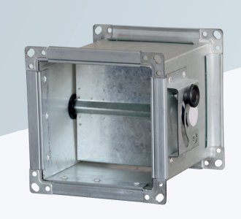
ДРОССЕЛЬ КЛАПАН ДКСП

 |  |  |  |  |  | При 100% предоплаты
ТЕХНИЧЕСКИЕ ХАРАКТЕРИСТИКИ |  |  |  |  |  | Цена СУМ с НДС | Цена USD с НДС | Цена СУМ с НДС | Цена USD с НДС
Обозначение | Размеры, мм |  |  |  | Масса, кг
 | A | B | L | d | не более

ДКСп | 150 | 150 | 200 | 9 | 2.2 | 96,847 | 8 | 113,236 | 9
(рис. 1) | 200 | 150 | 200 | 9 | 2.5 | 110,875 | 9 | 129,637 | 11
 | 250 | 150 | 200 | 9 | 2.9 | 111,053 | 9 | 129,845 | 11
 | 200 | 200 | 250 | 9 | 3.1 | 134,117 | 11 | 156,812 | 13
 | 250 | 200 | 250 | 9 | 3.6 | 135,985 | 11 | 158,997 | 13
 | 300 | 200 | 250 | 9 | 3.9 | 147,715 | 12 | 172,711 | 14
 | 400 | 200 | 250 | 9 | 4.5 | 161,359 | 13 | 188,664 | 16
 | 250 | 250 | 300 | 9 | 4.2 | 163,360 | 14 | 191,003 | 16
 | 300 | 250 | 300 | 9 | 4.5 | 159,798 | 13 | 186,839 | 16
 | 400 | 250 | 300 | 9 | 5.2 | 178,186 | 15 | 208,338 | 17
 | 500 | 250 | 300 | 9 | 5.9 | 202,687 | 17 | 236,986 | 20
 | 300 | 300 | 350 | 9 | 5.2 | 184,917 | 15 | 216,209 | 18
 | 400 | 300 | 350 | 9 | 6.1 | 206,313 | 17 | 241,225 | 20
 | 500 | 300 | 350 | 9 | 6.8 | 231,201 | 19 | 270,325 | 23 | ДКСп 500х300х350 — bazada bir xil nomda bir nechta yozuv, qaysi biriga yozishni aniqlab bo'lmaydi
 | 600 | 300 | 350 | 10 | 9.4 | 247,257 | 21 | 289,098 | 24
ДКСп | 400 | 400 | 250 | 9 | 7.6 | 252,126 | 21 | 294,791 | 25
(рис. 2) | 500 | 400 | 250 | 9 | 8.6 | 255,927 | 21 | 299,236 | 25
 | 600 | 400 | 250 | 10 | 11.6 | 271,419 | 23 | 317,348 | 26
 | 800 | 400 | 250 | 10 | 14 | 310,237 | 26 | 362,736 | 30
 | 500 | 500 | 250 | 9 | 10.6 | 318,745 | 27 | 372,684 | 31
 | 600 | 500 | 250 | 10 | 14.3 | 340,109 | 28 | 397,663 | 33
 | 800 | 500 | 250 | 10 | 17 | 361,787 | 30 | 423,008 | 35
 | 600 | 600 | 250 | 10 | 17.2 | 335,060 | 28 | 391,759 | 33
 | 800 | 600 | 250 | 10 | 20.4 | 407,439 | 34 | 476,386 | 40
 | 800 | 800 | 250 | 10 | 26.8 | 514,543 | 43 | 601,614 | 50

 | Утверждаю, Директор ООО «JIHOZVENT» Хамроев И.Ж.

КОП
Меню
 |  |  |  |  |  |  |  |  |  |  |  |  |  | Курс
 |  |  |  |  |  |  |  |  |  |  |  |  |  | 12,000.00

 | КЛАПАН ОБРАТНЫЙ ПРЯМОУГОЛЬНЫЙ КОП/КОПв*
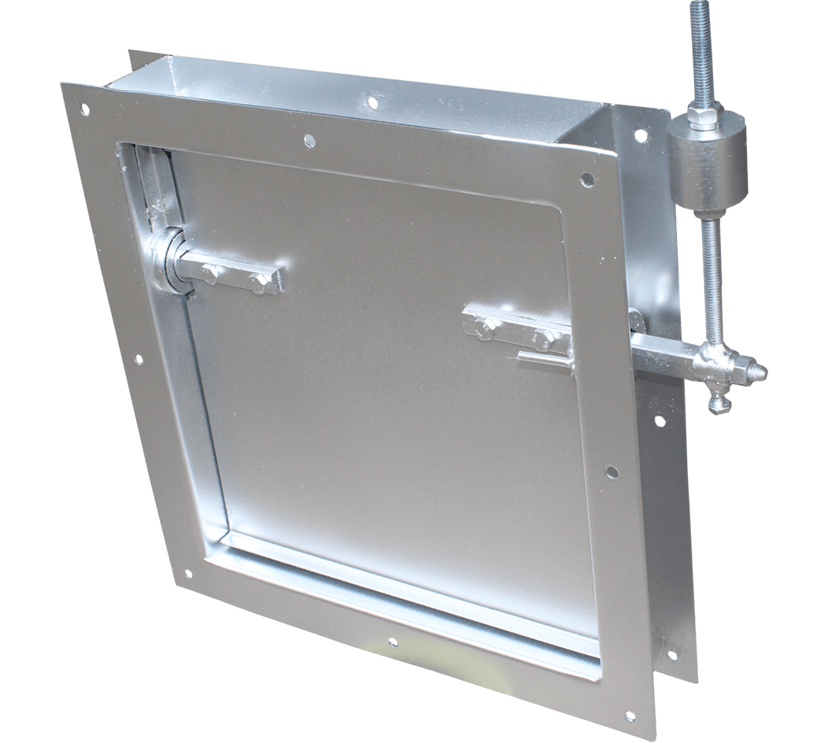

 |  |  |  |  |  |  |  |  |  |  | При 100% предоплаты
 | ТЕХНИЧЕСКИЕ ХАРАКТЕРИСТИКИ |  |  |  |  |  |  |  |  |  | Цена СУМ с НДС | Цена USD с НДС | Цена СУМ с НДС | Цена USD с НДС
 | Оборудование | Размеры, мм |  |  |  | L по серии 5.904-41 | L по серии 5.904-28 | L | Масса, кг (не более) | ОбозначениеAxB A по серии 5.904-41
 |  | АХВ | А1 | В1 | d

КОП 150х150 | КОП | 150х150 | 170 | 170 | 9 | 50 | 150 | 300 | 4.2 | КОП | 142,836 | 11.90 | 167,007.29 | 13.92
КОП 200х200 |  | 200х200 | 220 | 220 |  | 50 | 160 |  | 5 | КОП-01 | 150,983 | 12.58 | 176,532.58 | 14.71
КОП 250х200 |  | 250х200 | 270 |  |  | — | — |  | 5.5 | — | 155,477 | 12.96 | 181,786.40 | 15.15
КОП 300х200 |  | 300х200 | 320 |  |  | — | — |  | 6 | — | 160,088 | 13.34 | 187,177.75 | 15.60
КОП 250х250 |  | 250х250 | 270 | 270 |  | 50 | 160 |  | 6 | КОП-02 | 159,498 | 13.29 | 186,487.92 | 15.54
КОП 300х250 |  | 300х250 | 320 |  |  | — | — |  | 6.5 | — | 163,659 | 13.64 | 191,353.51 | 15.95
КОП 400х250 |  | 400х250 | 420 |  |  | — | — |  | 7.6 | — | 200,598 | 16.72 | 234,543.36 | 19.55
КОП 300х300 |  | 300х300 | 320 | 320 |  | — | — |  | 7.1 | — | 198,898 | 16.57 | 232,555.95 | 19.38
КОП 400х300 |  | 400х300 | 420 |  |  | — | — |  | 8.3 | — | 227,317 | 18.94 | 265,784.14 | 22.15
КОП 400х400 |  | 400х400 | 420 | 420 |  | 50 | 170 |  | 8.7 | КОП-03 | 269,276 | 22.44 | 314,843.28 | 26.24
КОП 500х400 |  | 500х400 | 520 |  |  | — | — |  | 10.4 | — | 281,765 | 23.48 | 329,445.83 | 27.45
КОП 600х400 |  | 600х400 | 630 | 430 | 11 | — | — |  | 10.8 | — | 294,301 | 24.53 | 344,102.69 | 28.68
КОП 500х500 |  | 500х500 | 520 | 520 | 9 | 50 | 170 |  | 10.8 | КОП-04 | 301,991 | 25.17 | 353,094.31 | 29.42
КОП 800х500 |  | 800х500 | 830 | 530 | 11 | — | — |  | 19.2 | — | 385,494 | 32.12 | 450,727.28 | 37.56
КОП 1000х500 |  | 1000х500 | 1030 |  |  | — | — |  | 22.3 | — | 481,302 | 40.11 | 562,747.70 | 46.90
КОП 600х600 |  | 600х600 | 630 | 630 |  | — | — |  | 17.5 | — | 379,810 | 31.65 | 444,082.20 | 37.01
КОП 800х600 |  | 800х600 | 830 |  |  | — | — |  | 20.8 | — | 422,155 | 35.18 | 493,592.56 | 41.13
КОП 1000х600 |  | 1000х600 | 1030 |  |  | — | — |  | 24.1 | — | - | - | - | -
КОП 800х800 |  | 800х800 | 830 | 830 |  | 64 | 200 |  | 25.8 | КОП-05 | 482,561 | 40.21 | 564,220.45 | 47.02
КОП 1000х1000 |  | 1000х1000 | 1030 | 1030 |  | 72 | 200 |  | 35.1 | КОП-06 | 715,035 | 59.59 | 836,033.35 | 69.67
КОПв 150х150 | КОПв | 150х150 | 170 | 170 | 9 | 150 | — | 300 | 4.2 | АЗЕ 102.000 | 183,311 | 15.28 | 214,331.04 | 17.86
КОПв 200х200 |  | 200х200 | 220 | 220 |  | 160 | — |  | 5 | — | 206,446 | 17.20 | 241,381.37 | 20.12
КОПв 250х200 |  | 250х200 | 270 |  |  | — | — |  | 5.5 | — | - | - | - | -
КОПв 300х200 |  | 300х200 | 320 |  |  | — | — |  | 6 | — | 224,567 | 18.71 | 262,568.37 | 21.88
КОПв 250х250 |  | 250х250 | 270 | 270 |  | 160 | — |  | 6 | АЗЕ 102.000-01 | - | - | - | -
КОПв 300х250 |  | 300х250 | 320 |  |  | — | — |  | 6.5 | АЗЕ 102.000-02 | 228,835 | 19.07 | 267,558.75 | 22.30
КОПв 400х250 |  | 400х250 | 420 |  |  | — | — |  | 7.6 | — | - | - | - | -
КОПв 300х300 |  | 300х300 | 320 | 320 |  | — | — |  | 7.1 | — | - | - | - | -
КОПв 400х300 |  | 400х300 | 420 |  |  | — | — |  | 8.3 | — | - | - | - | -
КОПв 400х400 |  | 400х400 | 420 | 420 |  | 170 | — |  | 8.7 | АЗЕ 103.000 | 405,505 | 33.79 | 474,124.93 | 39.51
КОПв 500х400 |  | 500х400 | 520 |  |  | — | — |  | 10.4 | — | - | - | - | -
КОПв 600х400 |  | 600х400 | 630 | 430 | 11 | — | — |  | 10.8 | — | - | - | - | -
КОПв 500х500 |  | 500х500 | 520 | 520 | 9 | 170 | — |  | 10.8 | АЗЕ 103.000-01 | 481,325 | 40.11 | 562,774.68 | 46.90
КОПв 800х500 |  | 800х500 | 830 | 530 | 11 | — | — |  | 19.2 | — | - | - | - | -
КОПв 1000х500 |  | 1000х500 | 1030 |  |  | — | — |  | 22.3 | — | 652,603 | 54.38 | 763,037.20 | 63.59
КОПв 600х600 |  | 600х600 | 630 | 630 |  | — | — |  | 17.5 | АЗЕ 103.000-02 | 540,750 | 45.06 | 632,255.50 | 52.69
КОПв 800х600 |  | 800х600 | 830 |  |  | — | — |  | 20.8 | — | - | - | - | -
КОПв 1000х600 |  | 1000х600 | 1030 |  |  | — | — |  | 24.1 | — | - | - | - | -
КОПв 800х800 |  | 800х800 | 830 | 830 |  | 200 | — |  | 25.8 | АЗЕ 104.000 | - | - | - | -
КОПв 1000х1000 |  | 1000х1000 | 1030 | 1030 |  | 200 | — |  | 35.1 | АЗЕ 104.000-01 | 1,142,767 | 95.23 | 1,336,146.54 | 111.35

 | Утверждаю, Директор ООО «JIHOZVENT» Хамроев И.Ж.

КО
Меню
 |  |  |  |  |  |  |  |  |  |  |  | Курс
 |  |  |  |  |  |  |  |  |  |  |  | 12000

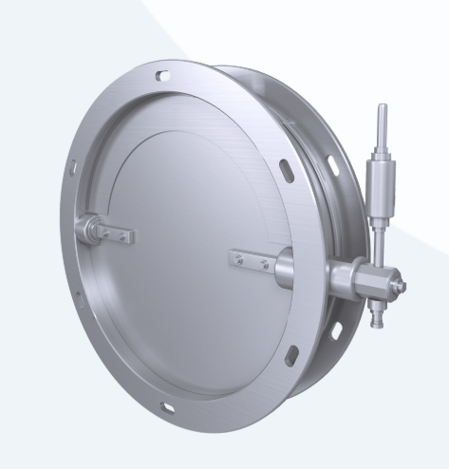
 | КЛАПАН ОБРАТНЫЙ КО
 |  |  |  |  |  |  |  |  | При 100% предоплаты
 |  |  |  |  |  |  |  |  | Цена СУМ с НДС | Цена USD с НДС | Цена СУМ с НДС | Цена USD с НДС
 | РАЗМЕРЫ
 | Обозначение | Размеры, мм |  |  |  |  | Масса, кг (не более) | Обозначение по серии 5.904-41
 |  | D | D0 | D1 | d | B
КО 200 | КО | 200 | 230 | 270 | 6,5х12 | 280 | 3.1 | — | 238,998 | 20 | 279,441 | 23
КО 250 |  | 250 | 280 | 320 |  |  | 3.9 | КО-01 | 271,283 | 23 | 317,189 | 26
КО 280 |  | 280 | 310 | 350 |  |  | 4.5 | — | 301,209 | 25 | 352,180 | 29
КО 315 |  | 315 | 348 | 385 |  |  | 5.4 | — | 311,652 | 26 | 364,390 | 30
КО 350 |  | 350 | 385 | 425 |  |  | 6.4 | — | 320,423 | 27 | 374,645 | 31 | КО 350 — bazada yo'q
КО 400 |  | 400 | 435 | 475 |  |  | 7.9 | КО-02 | 326,866 | 27 | 382,178 | 32
КО 450 |  | 450 | 480 | 520 | 9х16 | 350 | 9.7 | — | 346,841 | 29 | 405,533 | 34
КО 500 |  | 500 | 535 | 575 |  |  | 11.5 | КО-03 | 374,942 | 31 | 438,389 | 37
КО 560 |  | 560 | 590 | 630 |  |  | 14 | — | 392,409 | 33 | 458,812 | 38
КО 630 |  | 630 | 665 | 705 |  |  | 17.1 | КО-04 | 441,924 | 37 | 516,706 | 43
КО 710 |  | 710 | 745 | 780 | 11х20 |  | 30.2 | — | 466,043 | 39 | 544,907 | 45
КО 800 |  | 800 | 840 | 880 |  |  | 34.1 | КО-05 | 558,926 | 47 | 653,508 | 54
КО 900 |  | 900 | 940 | 980 |  |  | 38.9 | — | 650,010 | 54 | 760,005 | 63
КО 1000 |  | 1000 | 1035 | 1075 |  |  | 43.5 | КО-06 | 1,473,242 | 123 | 1,722,545 | 144
КО 1250 |  | 1250 | 1290 | 1340 |  |  | 59.4 | КО-07 | 2,278,857 | 190 | 2,664,486 | 222

 | Утверждаю, Директор ООО «JIHOZVENT» Хамроев И.Ж.

КОГ
Меню
 |  |  |  |  |  | Курс
 |  |  |  |  |  | 12000

 | КЛАПАН ОГНЕЗАДЕРЖИВАЮЩИЙ КОГ

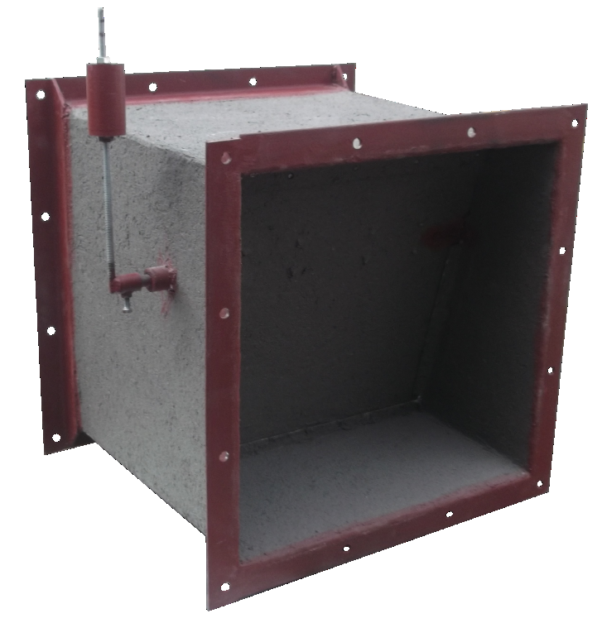
 |  |  | При 100% предоплаты
 | РАЗМЕРЫ |  | Цена СУМ с НДС | Цена USD с НДС | Цена СУМ с НДС | Цена USD с НДС
 | Об-ние | Размеры, мм
 |  | АХВ

КОГ 150х150 | КОГ. | 150х150 | 888,606 | 74 | 1,038,976 | 87
КОГ 250х150 |  | 250х150 | - | - | - | -
КОГ 200х200 |  | 200х200 | 1,015,097 | 85 | 1,186,872 | 99
КОГ 250х200 |  | 250х200 | 1,020,865 | 85 | 1,193,616 | 99
КОГ 300х200 |  | 300х200 | - | - | - | -
КОГ 400х200 |  | 400х200 | - | - | - | -
КОГ 250х250 |  | 250х250 | 1,098,903 | 92 | 1,284,860 | 107
КОГ 300х250 |  | 300х250 | - | - | - | -
КОГ 400х250 |  | 400х250 | 1,290,754 | 108 | 1,509,176 | 126
КОГ 500х250 |  | 500х250 | - | - | - | -
КОГ 400х300 |  | 400х300 | 1,686,384 | 141 | 1,971,755 | 164
КОГ 500х300 |  | 500х300 | - | - | - | -
КОГ 400х400 |  | 400х400 | 1,746,283 | 146 | 2,041,790 | 170
КОГ 500х400 |  | 500х400 | 2,495,852 | 208 | 2,918,201 | 243 | КОГ 500х400 — bazada yo'q
КОГ 600х400 |  | 600х400 | 2,696,833 | 225 | 3,153,192 | 263
КОГ 800х400 |  | 800х400 | - | - | - | -
КОГ 500х500 |  | 500х500 | 2,565,377 | 214 | 2,999,491 | 250
КОГ 800х500 |  | 800х500 | - | - | - | -
КОГ 1000х500 |  | 1000х500 | - | - | - | -
КОГ 600х600 |  | 600х600 | 2,972,729 | 248 | 3,475,776 | 290
КОГ 800х600 |  | 800х600 | - | - | - | -
КОГ 1000х600 |  | 1000х600 | 4,795,469 | 400 | 5,606,960 | 467
КОГ 800х800 |  | 800х800 | 4,635,374 | 386 | 5,419,774 | 452
КОГ 1000х1000 |  | 1000х1000 | - | - | - | -
 |  |  | - | - | - | -

 | Утверждаю, Директор ООО «JIHOZVENT» Хамроев И.Ж.

КВУ
Меню
 |  |  |  |  |  | Курс
 |  |  |  |  |  | 12000
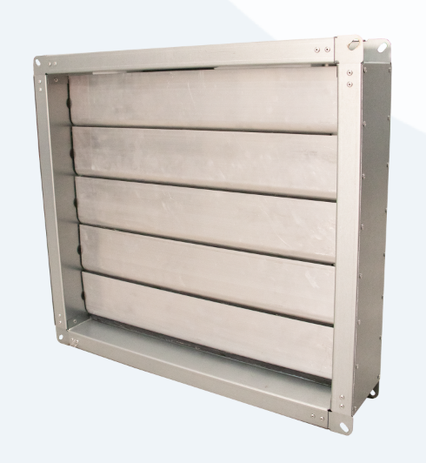

 | КЛАПАН ВОЗДУШНЫЙ УНИВЕРСАЛЬНЫЙ КВУ

 |  |  | При 100% предоплаты
 | РАЗМЕРЫ |  | Цена СУМ с НДС | Цена USD с НДС | Цена СУМ с НДС | Цена USD с НДС
 | Обозначение | Размеры, мм
 |  | AxB
 | 1 | 2 |  |  | 5 | 6 | КВУ 2-140 — bazada yo'q
КВУ 150х150 | КВУ | 150х150 |  |  | - | -
КВУ 200х250 |  | 200х250 |  |  | - | -
КВУ 400х400 |  | 400х400 | 431,814 | 36 | 504,886 | 42
КВУ 550х550 |  | 550х550 |  |  | - | -
КВУ 700х700 |  | 700х700 |  |  | - | -
КВУ 800х800 |  | 800х800 |  |  | - | -
КВУ 900х900 |  | 900х900 |  |  | - | -
КВУ 1000х1000 |  | 1000х1000 |  |  | - | -

 | Утверждаю, Директор ООО «JIHOZVENT» Хамроев И.Ж.

КИД
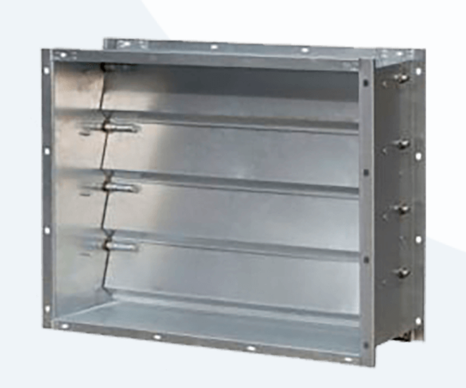
Меню
 |  |  |  |  |  |  |  |  | Курс
 |  |  |  |  |  |  |  |  | 12000

 | КЛАПАН ИЗБЫТОЧНОГО ДАВЛЕНИЯ КИД

 |  |  |  |  |  | При 100% предоплаты
 | РАЗМЕРЫ |  |  |  |  | Цена СУМ с НДС | Цена USD с НДС | Цена СУМ с НДС | Цена USD с НДС
 | Обозначение | Размеры, мм
 |  | AxB | A1 | B1 | L

КИД 150х150 | КИД | 150х150 | 180 | 180 | 200 | 489,127 | 41 | 571,897 | 48
КИД 200х200 |  | 200х200 | 230 | 230 | 200 |  |  | - | -
КИД 250х200 |  | 250х200 | 280 |  | 200 |  |  | - | -
КИД 300х200 |  | 300х200 | 330 |  | 200 | 550,252 | 46 | 643,366 | 54
КИД 250х250 |  | 250х250 | 280 | 280 | 200 |  |  | - | -
КИД 300х250 |  | 300х250 | 330 |  | 200 |  |  | - | -
КИД 400х250 |  | 400х250 | 430 |  | 200 |  |  | - | -
КИД 300х300 |  | 300х300 | 330 | 330 | 200 |  |  | - | -
КИД 400х300 |  | 400х300 | 430 |  | 200 |  |  | - | -
КИД 400х400 |  | 400х400 | 430 | 430 | 150 | 430,285 | 36 | 503,098 | 42
КИД 500х400 |  | 500х400 | 530 |  | 150 | 452,782 | 38 | 529,402 | 44
КИД 600х600 |  | 600х600 | 630 | 630 | 150 | 597,032 | 50 | 698,062 | 58
КИД 700х700 |  | 700х700 | 730 | 730 | 150 | 614,383 | 51 | 718,349 | 60
КИД 800х800 |  | 800х800 | 830 | 830 | 150 | 643,531 | 54 | 752,429 | 63
КИД 900х900 |  | 900х900 | 930 | 930 | 150 | 753,611 | 63 | 881,138 | 73
КИД 1000х1000 |  | 1000х1000 | 1030 | 1030 | 150 |  |  | - | -

 | Утверждаю, Директор ООО «JIHOZVENT» Хамроев И.Ж.

КС
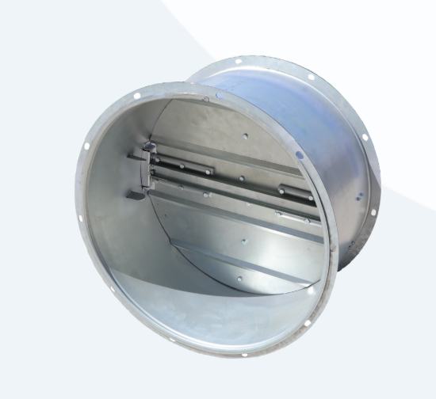
Меню
 |  |  |  |  |  |  |  |  |  | Курс
 |  |  |  |  |  |  |  |  |  | 12000

 | КЛАПАН САМООТКРЫВАЮЩИЙСЯ КС

 |  |  |  |  |  |  | При 100% предоплаты
 | РАЗМЕРЫ |  |  |  |  |  | Цена СУМ с НДС | Цена USD с НДС | Цена СУМ с НДС | Цена USD с НДС
 | Обозначение | Размеры, мм |  |  |  | Масса, 3кг (не более)
 |  | D | D0 | D1 | H

КС 500 | КС | 500 | 494 | 550 | 300 | 7.5 | 515,048 | 43 | 602,205 | 50
КС 630 |  | 630 | 624 | 680 |  | 10 | 584,259 | 49 | 683,128 | 57
КС 800 |  | 800 | 794 | 850 |  | 20.3 | 762,026 | 64 | 890,976 | 74
КС 900 |  | 900 | 894 | 950 |  | 22.7 | 1,038,870 | 87 | 1,214,668 | 101 | КС 900 — bazada yo'q
КС 1000 |  | 1000 | 994 | 1050 |  | 26.8 | 1,264,174 | 105 | 1,478,098 | 123
КС 1250 |  | 1250 | 1244 | 1300 |  | 40.5 | 1,280,978 | 107 | 1,497,746 | 125

 | Утверждаю, Директор ООО «JIHOZVENT» Хамроев И.Ж.

КЛ
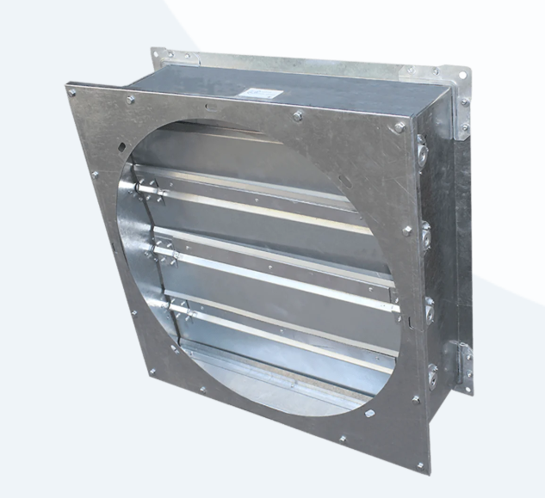
Меню
 |  |  |  |  |  |  |  |  |  |  |  | Курс
 |  |  |  |  |  |  |  |  |  |  |  | 12000

 | КЛАПАН ЛЕПЕСТКОВЫЙ КЛ

 |  |  |  |  |  |  |  |  | При 100% предоплаты
 | РАЗМЕРЫ |  |  |  |  |  |  |  | Цена СУМ с НДС | Цена USD с НДС | Цена СУМ с НДС | Цена USD с НДС
 | Обозначение | D | D1 | B | B1 | L | P | P1

 |  |  |  |  |  |  |  |  |  |  | 5 | 6
КЛ 400 | КЛ | 400 | 435 | 400 | 470 | 240 | 108.75 | 435 | 427,789 | 36 | 500,180 | 42 | КЛ 400 — bazada yo'q
КЛ 500 |  | 500 | 535 | 500 | 570 | 280 | 133.75 | 535 | 657,885 | 55 | 769,213 | 64 | КЛ 500 — bazada yo'q
КЛ 630 |  | 630 | 665 | 630 | 700 | 350 | 166.25 | 665 | 773,658 | 64 | 904,577 | 75 | КЛ 630 — bazada yo'q
КЛ 800 |  | 800 | 840 | 800 | 870 | 240 | 210 | 840 | 929,469 | 77 | 1,086,754 | 91 | КЛ 800 — bazada yo'q
КЛ 1000 |  | 1000 | 1035 | 1000 | 1070 | 280 | 172.5 | 1040 | 1,184,443 | 99 | 1,384,875 | 115 | КЛ 1000 — bazada yo'q
КЛ 1250 |  | 1250 | 1290 | 1250 | 1330 | 340 | 215 | 1290 | - | - | - | -

 | Утверждаю, Директор ООО «JIHOZVENT» Хамроев И.Ж.

ЛД
Меню
 |  |  |  |  |  |  | Курс
 |  |  |  |  |  |  | 12000

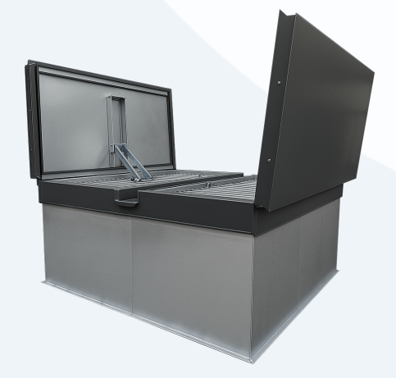
 | ЛЮК ДЫМОУДАЛЕНИЯ ЛД

 |  |  |  | При 100% предоплаты
 | РАЗМЕРЫ |  |  | Цена СУМ с НДС | Цена USD с НДС | Цена СУМ с НДС | Цена USD с НДС
 | Обозначение | Размеры, мм
 |  | AxB | A1
 |  |  |  |  |  | 5 | 6
ЛД 400х400 | ЛД | 400х400 | ИСП 01 | - | - | - | -
ЛД 600х600 |  | 600х600 | ИСП 01 | - | - | - | -
ЛД 800х800 |  | 800х800 | ИСП 01 | - | - | - | -
ЛД 1000х1000 |  | 1000х1000 | ИСП 01 | 20,231,422 | 1,686 | 23,654,994 | 1,971 | ЛД 1000х1000 — bazada yo'q
ЛД 1200х1200 |  | 1200х1200 | ИСП 02 | - | - | - | -
ЛД 1400х1400 |  | 1400х1400 | ИСП 02 | - | - | - | -
ЛД 1600х1600 |  | 1600х1600 | ИСП 02 | - | - | - | -
ЛД 1800х1800 |  | 1800х1800 | ИСП 02 | - | - | - | -
ЛД 2000х2000 |  | 2000х2000 | ИСП 02 | - | - | - | -
ЛД 2200х2200 |  | 2200х2200 | ИСП 02 | - | - | - | -
ЛД 2400х2400 |  | 2400х2400 | ИСП 02 | - | - | - | -
ЛД 2600х2600 |  | 2600х2600 | ИСП 02 | - | - | - | -
ЛД 1700х2800 |  | 1700х2800 | ИСП 02 | 24,015,280 | 2,001 | 28,079,158 | 2,340 | ЛД 1700х2800 — bazada yo'q
ЛД 2200х2800 |  | 2200х2800 | ИСП 02 | 21,656,734 | 1,805 | 25,321,498 | 2,110 | ЛД 2200х2800 — bazada yo'q
ЛД 2800х2800 |  | 2800х2800 | ИСП 02 | - | - | - | -
ЛД 3000х3000 |  | 3000х3000 | ИСП 02 | - | - | - | -

 | Утверждаю, Директор ООО «JIHOZVENT» Хамроев И.Ж.

RSK
Меню
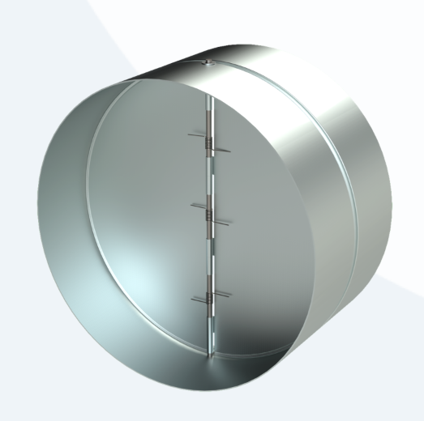
 |  |  |  |  |  |  |  |  | Курс
 |  |  |  |  |  |  |  |  | 12000

КЛАПАН RSK

 |  |  |  |  |  | При 100% предоплаты
ТЕХНИЧЕСКИЕ ХАРАКТЕРИСТИКИ |  |  |  |  | Масса, кг | Цена СУМ с НДС | Цена USD с НДС | Цена СУМ с НДС | Цена USD с НДС
Модель | Размеры, мм
 | D | L | B | C

RSK-100 | 100 | 90 | 45 | 40 | 0.2 | 48,417 | 4 | 56,610 | 5
RSK-125 | 125 | 90 | 45 | 40 | 0.25 | 54,710 | 5 | 63,968 | 5
RSK-160 | 160 | 90 | 45 | 40 | 0.4 | 59,867 | 5 | 69,998 | 6
RSK-200 | 200 | 90 | 45 | 40 | 0.6 | 61,886 | 5 | 72,359 | 6
RSK-250 | 250 | 125 | 65 | 60 | 0.65 | 74,365 | 6 | 86,949 | 7
RSK-315 | 315 | 130 | 65 | 65 | 0.8 | 262,565 | 22 | 306,996 | 26

Утверждаю, Директор ООО «JIHOZVENT» Хамроев И.Ж.

4РВП.
 |  |  |  |  |  |  | Курс
 |  |  |  |  |  |  | 12000

Меню
 | РЕШЕТКА ПОТОЛОЧНАЯ 4РВП без КРВ

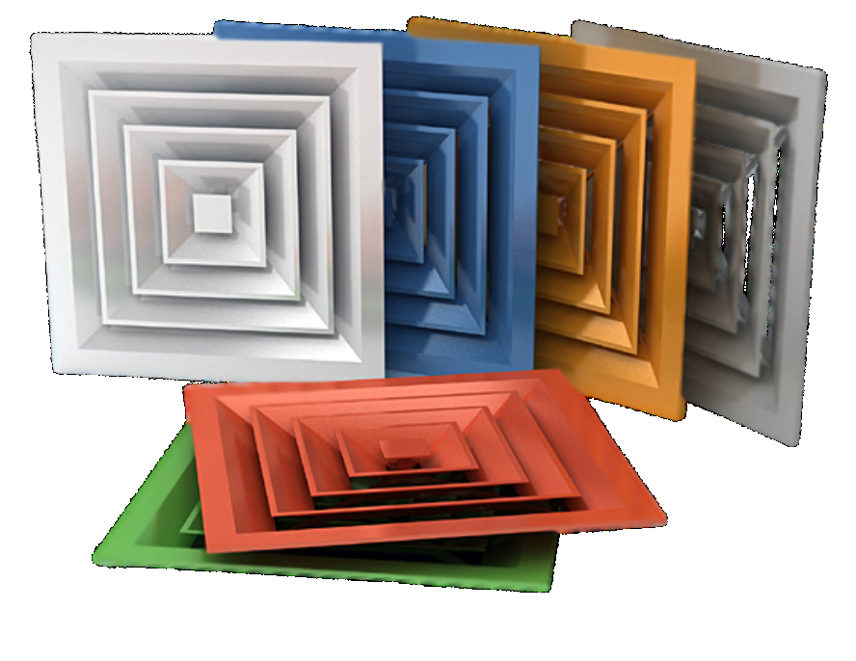
 |  |  |  | При 100% предоплаты
№ п/п | АхВ |  |  | Цена СУМ с НДС | Цена USD с НДС | Цена СУМ с НДС | Цена USD с НДС

1 | 250 | х | 250 | 98,207 | 8 | 114,826 | 10 | 4РВП 250х250 — bazada yo'q
2 | 300 | х | 300 | 113,212 | 9 | 132,370 | 11
3 | 350 | х | 350 | 130,280 | 11 | 152,326 | 13
4 | 400 | х | 400 | 152,967 | 13 | 178,852 | 15
5 | 450 | х | 450 | 165,833 | 14 | 193,895 | 16
6 | 500 | х | 500 | 191,762 | 16 | 224,212 | 19
7 | 550 | х | 550 | 209,461 | 17 | 244,906 | 20
8 | 600 | х | 600 | 268,520 | 22 | 313,960 | 26
9 | 650 | х | 650 | 310,291 | 26 | 362,799 | 30
10 | 700 | х | 700 | 323,090 | 27 | 377,763 | 31 | 4РВП 700х700 — bazada yo'q
11 | 750 | х | 750 | 353,377 | 29 | 413,176 | 34 | 4РВП 750х750 — bazada yo'q
12 | 800 | х | 800 | 391,848 | 33 | 458,157 | 38 | 4РВП 800х800 — bazada yo'q
13 | 850 | х | 850 | 426,945 | 36 | 499,193 | 42 | 4РВП 850х850 — bazada yo'q
14 | 900 | х | 900 | 476,366 | 40 | 556,977 | 46 | 4РВП 900х900 — bazada yo'q
15 | 950 | х | 950 | 512,479 | 43 | 599,201 | 50 | 4РВП 950х950 — bazada yo'q
16 | 1000 | х | 1000 | 558,748 | 47 | 653,299 | 54 | 4РВП 1000х1000 — bazada yo'q

 | Утверждаю, Директор ООО «JIHOZVENT» Хамроев И.Ж.

РВИ
Меню
 |  |  |  |  |  |  | Курс
 |  |  |  |  |  |  | 12,000

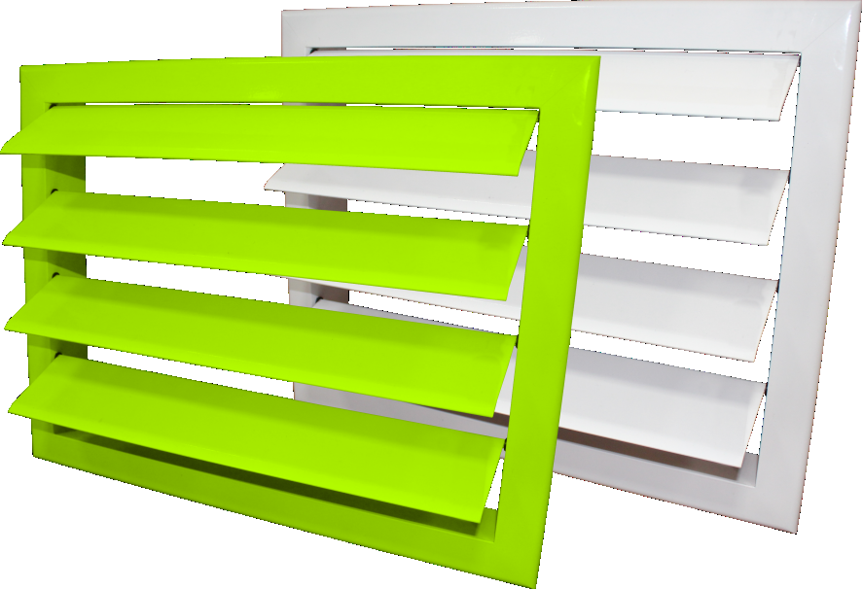

РЕШЕТКА ИНЕРЦИОННАЯ РВИ

 |  |  |  | При 100% предоплаты
№ п/п | Размер живого сечения (по заявке), мм |  |  | Цена СУМ с НДС | Цена USD с НДС | Цена СУМ с НДС | Цена USD с НДС

 | А | х | В

1 | 300 | х | 300 | 140,898 | 12 | 164,741 | 14
2 | 300 | х | 400 | 166,213 | 14 | 194,339 | 16
3 | 300 | х | 500 | 183,843 | 15 | 214,953 | 18
4 | 300 | х | 600 | 204,982 | 17 | 239,669 | 20
5 | 300 | х | 700 | 226,745 | 19 | 265,115 | 22
6 | 300 | х | 800 | 247,909 | 21 | 289,860 | 24
7 | 300 | х | 900 | 265,514 | 22 | 310,445 | 26
8 | 300 | х | 1000 | 290,957 | 24 | 340,193 | 28
9 | 400 | х | 300 | 153,770 | 13 | 179,790 | 15
10 | 400 | х | 400 | 182,931 | 15 | 213,887 | 18
11 | 400 | х | 500 | 203,242 | 17 | 237,635 | 20
12 | 400 | х | 600 | 227,016 | 19 | 265,432 | 22
13 | 400 | х | 700 | 252,644 | 21 | 295,397 | 25
14 | 400 | х | 800 | 276,506 | 23 | 323,297 | 27
15 | 400 | х | 900 | 296,793 | 25 | 347,017 | 29
16 | 400 | х | 1000 | 325,955 | 27 | 381,113 | 32
17 | 500 | х | 300 | 166,623 | 14 | 194,819 | 16
18 | 500 | х | 400 | 199,778 | 17 | 233,585 | 19
19 | 500 | х | 500 | 222,596 | 19 | 260,263 | 22
20 | 500 | х | 600 | 248,986 | 21 | 291,120 | 24
21 | 500 | х | 700 | 278,672 | 23 | 325,829 | 27
22 | 500 | х | 800 | 304,958 | 25 | 356,564 | 30
23 | 500 | х | 900 | 327,880 | 27 | 383,364 | 32
24 | 500 | х | 1000 | 361,034 | 30 | 422,129 | 35
25 | 600 | х | 300 | 179,477 | 15 | 209,848 | 17
26 | 600 | х | 400 | 216,561 | 18 | 253,208 | 21
27 | 600 | х | 500 | 241,995 | 20 | 282,946 | 24
28 | 600 | х | 600 | 271,020 | 23 | 316,883 | 26
29 | 600 | х | 700 | 304,571 | 25 | 356,111 | 30
30 | 600 | х | 800 | 333,539 | 28 | 389,980 | 32
31 | 600 | х | 900 | 359,159 | 30 | 419,936 | 35
32 | 600 | х | 1000 | 396,114 | 33 | 463,145 | 39
33 | 700 | х | 300 | 192,331 | 16 | 224,877 | 19
34 | 700 | х | 400 | 233,151 | 19 | 272,605 | 23
35 | 700 | х | 500 | 261,349 | 22 | 305,574 | 25
36 | 700 | х | 600 | 293,072 | 24 | 342,666 | 29
37 | 700 | х | 700 | 330,470 | 28 | 386,392 | 32
38 | 700 | х | 800 | 362,090 | 30 | 423,363 | 35
39 | 700 | х | 900 | 390,391 | 33 | 456,453 | 38
40 | 700 | х | 1000 | 431,211 | 36 | 504,181 | 42
41 | 800 | х | 300 | 205,202 | 17 | 239,927 | 20
42 | 800 | х | 400 | 249,870 | 21 | 292,153 | 24
43 | 800 | х | 500 | 280,748 | 23 | 328,257 | 27
44 | 800 | х | 600 | 315,153 | 26 | 368,484 | 31
45 | 800 | х | 700 | 356,369 | 30 | 416,674 | 35
46 | 800 | х | 800 | 390,670 | 33 | 456,780 | 38
47 | 800 | х | 900 | 421,542 | 35 | 492,875 | 41
48 | 800 | х | 1000 | 466,337 | 39 | 545,251 | 45
49 | 900 | х | 300 | 218,056 | 18 | 254,956 | 21
50 | 900 | х | 400 | 266,397 | 22 | 311,477 | 26
51 | 900 | х | 500 | 300,154 | 25 | 350,946 | 29
52 | 900 | х | 600 | 337,205 | 28 | 394,267 | 33
53 | 900 | х | 700 | 382,268 | 32 | 446,956 | 37
54 | 900 | х | 800 | 419,251 | 35 | 490,196 | 41
55 | 900 | х | 900 | 452,757 | 38 | 529,372 | 44
56 | 900 | х | 1000 | 501,417 | 42 | 586,267 | 49
57 | 1000 | х | 300 | 230,910 | 19 | 269,985 | 22
58 | 1000 | х | 400 | 283,418 | 24 | 331,378 | 28
59 | 1000 | х | 500 | 319,519 | 27 | 373,588 | 31
60 | 1000 | х | 600 | 359,239 | 30 | 420,030 | 35
61 | 1000 | х | 700 | 408,167 | 34 | 477,238 | 40
62 | 1000 | х | 800 | 447,853 | 37 | 523,639 | 44
63 | 1000 | х | 900 | 484,035 | 40 | 565,944 | 47
64 | 1000 | х | 1000 | 536,497 | 45 | 627,283 | 52

 | Утверждаю, Директор ООО «JIHOZVENT» Хамроев И.Ж.

РВН
Меню
 |  |  |  |  |  |  | Курс
 |  |  |  |  |  |  | 12000

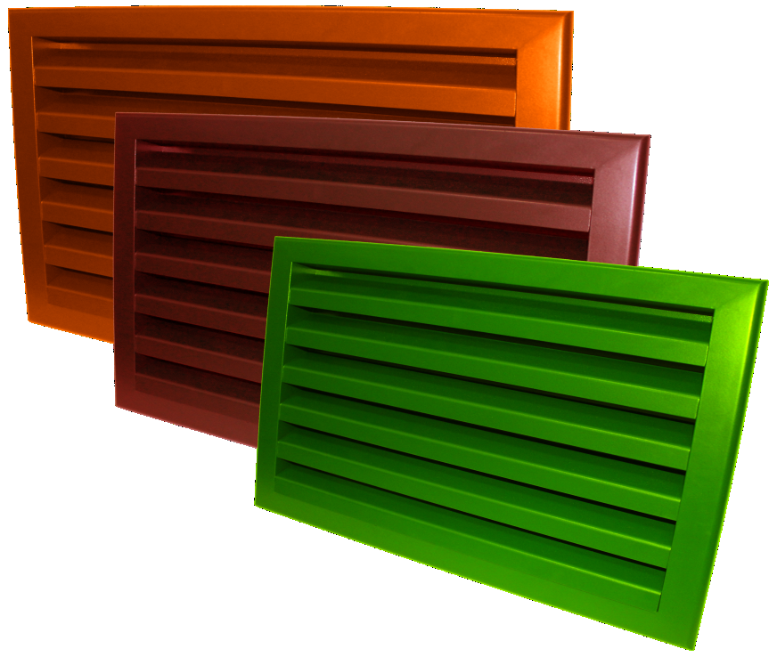
РЕШЕТКА НАРУЖНАЯ РВН

 |  |  |  | При 100% предоплаты
№ п/п | Размер живого сечения (по заявке), мм |  |  | Цена СУМ с НДС | Цена USD с НДС | Цена СУМ с НДС | Цена USD с НДС

 | А | х | В

1 | 300 | х | 300 | 142,539 | 12 | 166,660 | 14
2 | 300 | х | 400 | 163,569 | 14 | 191,248 | 16
3 | 300 | х | 500 | 190,960 | 16 | 223,274 | 19
4 | 300 | х | 600 | 218,597 | 18 | 255,588 | 21
5 | 300 | х | 700 | 246,105 | 21 | 287,751 | 24
6 | 300 | х | 800 | 302,899 | 25 | 354,156 | 30
7 | 300 | х | 900 | 301,279 | 25 | 352,261 | 29
8 | 300 | х | 1000 | 450,531 | 38 | 526,770 | 44
9 | 400 | х | 300 | 120,026 | 10 | 140,337 | 12
10 | 400 | х | 400 | 174,908 | 15 | 204,506 | 17
11 | 400 | х | 500 | 214,152 | 18 | 250,390 | 21
12 | 400 | х | 600 | 245,376 | 20 | 286,899 | 24
13 | 400 | х | 700 | 276,773 | 23 | 323,609 | 27
14 | 400 | х | 800 | 307,923 | 26 | 360,030 | 30
15 | 400 | х | 900 | 339,337 | 28 | 396,760 | 33
16 | 400 | х | 1000 | 370,615 | 31 | 433,331 | 36
17 | 500 | х | 300 | 168,835 | 14 | 197,405 | 16
18 | 500 | х | 400 | 160,892 | 13 | 188,118 | 16
19 | 500 | х | 500 | 337,436 | 28 | 394,537 | 33
20 | 500 | х | 600 | 296,171 | 25 | 346,290 | 29
21 | 500 | х | 700 | 333,918 | 28 | 390,424 | 33
22 | 500 | х | 800 | 473,203 | 39 | 553,279 | 46
23 | 500 | х | 900 | 409,475 | 34 | 478,767 | 40
24 | 500 | х | 1000 | 445,295 | 37 | 520,648 | 43
25 | 600 | х | 300 | 155,894 | 13 | 182,275 | 15
26 | 600 | х | 400 | 221,398 | 18 | 258,863 | 22
27 | 600 | х | 500 | 273,960 | 23 | 320,319 | 27
28 | 600 | х | 600 | 313,264 | 26 | 366,275 | 31
29 | 600 | х | 700 | 375,456 | 31 | 438,991 | 37
30 | 600 | х | 800 | 418,381 | 35 | 489,179 | 41
31 | 600 | х | 900 | 604,566 | 50 | 706,871 | 59
...

РВ-1
...
Меню
...
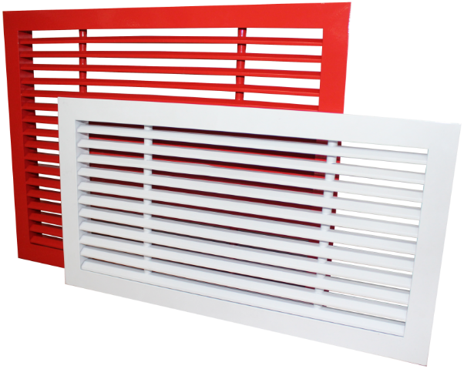
РЕШЕТКА ВЕНТИЛЯЦИОННАЯ РВ-1 без КРВ
 |  |  |  | При 100% предоплаты
№ п/п | Размер живого сечения (по заявке), мм |  |  | Цена СУМ с НДС

 | А | х | В

1 | 150 | х | 150 | 95,165
2 | 150 | х | 200 | 105,422
3 | 150 | х | 250 | 115,679
4 | 150 | х | 300 | 125,936
5 | 150 | х | 350 | 136,192
6 | 150 | х | 400 | 144,590
7 | 150 | х | 450 | 154,847
8 | 150 | х | 500 | 163,244
9 | 150 | х | 550 | 173,501
10 | 150 | х | 600 | 183,758
11 | 150 | х | 650 | 194,014
12 | 150 | х | 700 | 204,271
13 | 150 | х | 750 | 214,528
14 | 150 | х | 800 | 224,785
15 | 150 | х | 850 | 235,041
16 | 150 | х | 900 | 245,298
...

РВр-1
...
Меню
...
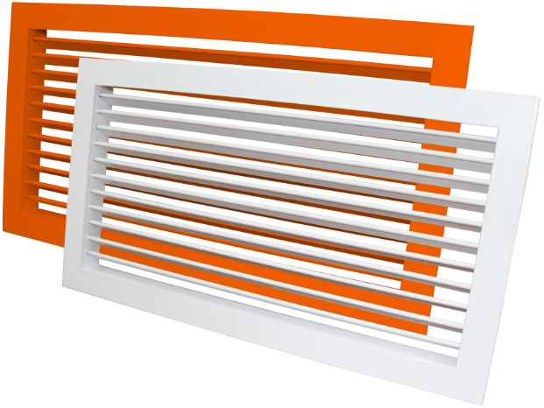
РЕШЕТКАОДНОРЯДНАЯ РВр-1 без КРВ
 |  |  |  | При 100% предоплаты
№ п/п | Размер живого сечения (по заявке), мм |  |  | Цена СУМ с НДС

 | a | х | b

1 | 100 | х | 100 | 70,299
2 | 100 | х | 150 | 80,969
3 | 100 | х | 200 | 91,639
4 | 100 | х | 250 | 102,308
5 | 100 | х | 300 | 110,678
6 | 100 | х | 350 | 121,348
7 | 100 | х | 400 | 132,018
8 | 100 | х | 450 | 142,687
9 | 100 | х | 500 | 151,057
10 | 150 | х | 100 | 73,916
11 | 150 | х | 150 | 85,162
12 | 150 | х | 200 | 96,408
13 | 150 | х | 250 | 107,654
14 | 150 | х | 300 | 116,600
15 | 150 | х | 350 | 127,846
16 | 150 | х | 400 | 139,092
17 | 150 | х | 450 | 150,338
...

РВр-2
...
Меню
...
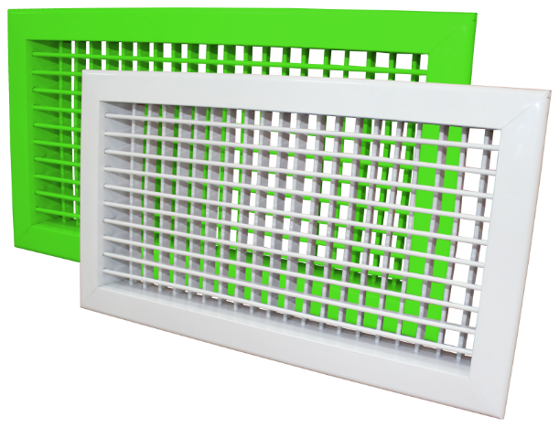
РЕШЕТКА ДВУХРЯДНАЯ РВр-2 без КРВ
 |  |  |  | При 100% предоплаты
№ п/п | Размер живого сечения (по заявке), мм |  |  | Цена СУМ с НДС

 | а | х | b

1 | 100 | х | 100 | 100,142
2 | 100 | х | 150 | 113,441
3 | 100 | х | 200 | 128,351
4 | 100 | х | 250 | 144,295
5 | 100 | х | 300 | 158,170
6 | 100 | х | 350 | 171,020
7 | 100 | х | 400 | 185,930
8 | 100 | х | 450 | 199,804
9 | 100 | х | 500 | 230,746
10 | 150 | х | 100 | 105,078
11 | 150 | х | 150 | 122,854
12 | 150 | х | 200 | 140,630
13 | 150 | х | 250 | 159,995
14 | 150 | х | 300 | 176,183
15 | 150 | х | 350 | 191,979
16 | 150 | х | 400 | 209,755
...

РЩ
Меню
 |  |  |  |  |  |  |  |  | Курс
 |  |  |  |  |  |  |  |  | 12000
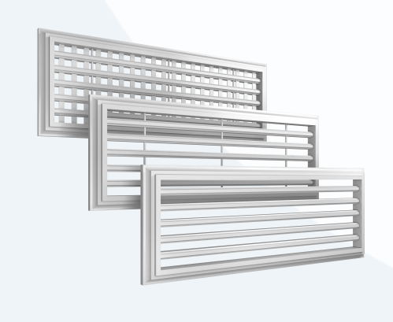

РЕШЕТКА ЩЕЛЕВАЯ РЩ
 |  |  |  |  |  | При 100% предоплаты
 |  |  |  |  |  | Цена СУМ с НДС | Цена USD с НДС | Цена СУМ с НДС | Цена USD с НДС
ТЕХНИЧЕСКИЕ ХАРАКТЕРИСТИКИ
Модель | N | H | A | B | c

1РЩ 1000х52 | 1 | 49 | 300-2000 | 52 | 25 | 203,396 | 17 | 237,815 | 20
2РЩ 1000х92 | 2 | 49 | 300-2000 | 92 | 25 | 257,459 | 21 | 301,026 | 25
3РЩ 1000х132 | 3 | 49 | 300-2000 | 132 | 25 | 332,542 | 28 | 388,815 | 32
4РЩ 1000х172 | 4 | 49 | 300-2000 | 172 | 25 | 410,084 | 34 | 479,479 | 40
 |  |  |  | 213 | 25 | 488,618 | 41 | 571,303 | 48
 |  |  |  | 253 | 25 | 659,440 | 55 | 771,031 | 64
...

